Produktgruppestrategi
Bestillingsmuligheter ved de ulike bokstavene
Skal bestilles fra Bane NORs logistikkfunksjon
B
K/P
Prosjektet kan bare velge mellom å bestille fra Bane NORs logistikkfunksjon eller instruere entreprenør/D&V-leverandører om å bruke Bane NORs rammeavtaler
E
Prosjektet kan velge mellom å bestille iht. alternativene til venstre eller entreprenører/ drifts- og vedlikeholdsleverandører kan anskaffe og benytte eget materiell. (Forutsatt at materiellet tilfredsstiller krav i Teknisk regelverk.)
TransQ koder | Kategorinavn | Kontraktsnummer**** |  |  |  | Materiell hvor Bane NOR skal ha rammeavtale (R) | Materiell skal være byggherrelevert av Bane NOR (B) (K = Kan leveres av Logistikk) | Materiell hvor prosjekt, som alternativ til byggherrelevert, kan instruere entreprenør om Pliktig bruk av Bane NORs rammeavtale (P) | Materiell/ system kan leveres av entreprenør ved entreprise (E) | Kontraktseier | Fagansvarlig | Siste endring pr. linje | Hva som har blitt endret ved siste oppdatering, samt andre eventuelle viktige opplysninger
1 | JERNBANESPESIFIKKE PRODUKTER
1.2 | Utstyr til rullende materiell og reservedeler
1.2.17 | Togradio og annet kommunikasjonsutstyr ombord på tog
. | ERTMS ombordutrustning | **) |  |  |  | R | B |  |  | Transport | D & T | 2019-02-21
1.3 | Jernbanemateriell og utstyr
1.3.2 | Sviller
· | Betongsviller | K.018098 |  |  |  | R | B |  |  | Anskaffelser | Teknikk Overbygning | 2026-02-24 | Nytt knr, samme leverandør
 | Betongsviller heavy haul | K.016253 |  |  |  | R | B |  |  | Anskaffelser | Teknikk Overbygning | 2025-11-19 | Artikkelliste oppdatert
· | Tresviller | K.012642 |  |  |  | R | B |  |  | Anskaffelser | Teknikk Overbygning | 2025-11-19 | Artikkelliste oppdatert
· | Sporvekselsviller, betong | K.009147 |  |  |  | R | B |  |  | Anskaffelser | Teknikk Overbygning | 2019-02-21
· | Sporvekselsviller, tre | K.012642 |  |  |  | R | B |  |  | Anskaffelser | Teknikk Overbygning | 2025-05-07 | Ny inndeling
 | Sporvekslesviller, kompositt | K.017599 |  |  |  | R | B |  |  | Anskaffelser | Teknikk Overbygning | 2025-05-07 | Ny rammeavtale inngått
 | Komposittsviller - normal spor | K.017600 |  |  |  | R | B |  |  | Anskaffelser | Teknikk Overbygning | 2025-05-07 | Ny rammeavtale inngått
 | Komposittsviller - heavy haul | K.017597 |  |  |  | R | B |  |  | Anskaffelser | Teknikk Overbygning | 2025-05-07 | Ny rammeavtale inngått
 | Komposittsviller - bruer | K.017598 |  |  |  | R | B |  |  | Anskaffelser | Teknikk Overbygning | 2025-05-07 | Ny rammeavtale inngått
1.3.3 | Skinner og utstyr for skinnegangen
· | Skinner | K.012883 |  |  |  | R | B |  |  | Anskaffelser | Teknikk Overbygning | 2025-11-19 | Artikkelliste oppdatert
· | Isolerte skjøter | K.013389 |  |  |  | R | K | P |  | Anskaffelser | Teknikk Overbygning | 2021-10-08
. | Glideskjøt | K.015144 |  |  |  | R | K | P |  | Anskaffelser | Teknikk Overbygning | 2022-06-13 | Ny rammeavtale inngått
1.3.5 | Planovergang m/deler | Pågående anskaffelse |  |  |  | R | K | P |  | Anskaffelser | Teknikk Overbygning | 2026-05-04 | Liste oppdatert 03.12.2025, Ny anskaffelse
1.3.6 | Skinnebefestigelsessystem
· | Skinneisolatorer | Pågående anskaffelse |  |  |  | R | K | P |  | Anskaffelser | Teknikk Overbygning | 2026-05-04 | Ny anskaffelse
· | Mellomleggsplater | Pågående anskaffelse |  |  |  | R | K | P |  | Anskaffelser | Teknikk Overbygning | 2026-05-04 | Ny anskaffelse
· | Fjærer | Pågående anskaffelse |  |  |  | R | K | P |  | Anskaffelser | Teknikk Overbygning | 2026-05-04 | Ny anskaffelse
· | Underlagsplater | *) |  |  |  | R | K | P |  | Anskaffelser | Teknikk Overbygning
· | Svilleskruer | *) |  |  |  | R | B |  |  | Anskaffelser | Teknikk Overbygning
1.3.9 | Sporvekslere og sporkryss | K.014546 | K.014549 | K.014548 |  | R | B |  |  | Anskaffelser | Teknikk Overbygning | 2025-11-19 | Artikkelliste oppdatert på K.014546
1.3.10 | Sporvekseldrivmaskiner | K.001132 | K.014119 |  |  | R | B |  |  | Anskaffelser | Teknikk Signal | 2024-07-24 | Oppdatert arkfane.
1.3.11 | Stoppbukker | K.013567 |  |  |  | R | K | P | E | Anskaffelser | Teknikk Overbygning | 2022-06-20 | Endret styring til E i kolonne K.
 | Sporsperrer | *) |  |  |  | R | B |  |  | Anskaffelser | Teknikk Overbygning | 2021-10-08
1.3.99 | Annet overbygningsmateriell og -utstyr
 | Stenger og stanghoder til drivmaskiner | K.016728 |  |  |  | R | B |  |  | Anskaffelser | Teknikk Signal | 2026-03-03 | Oppdatert kontraktsrådgiver
1.4 | Jernbanespesifikt elkraftmateriell
1.4.1 | Kontaktledningssystemer/ Kontaktledningskomponenter
· | Kontakttråd | K.015097 |  |  |  | R | K | P |  | Anskaffelser | Teknikk Elkraft | 2023-11-20 | Oppdatert artikkelliste
· | Utliggere | K.014609 |  |  |  | R | K | P |  | Anskaffelser | Teknikk Elkraft | 2021-12-16
. | Bæreline | K.015097 |  |  |  | R | K | P |  | Anskaffelser | Teknikk Elkraft | 2022-06-20 | Ny rammeavtale inngått
· | Hengetråd | K.015097 |  |  |  | R | K | P |  | Anskaffelser | Teknikk Elkraft | 2022-06-20 | Ny rammeavtale inngått
· | Pressforbindelse og klemmer | K.017955 |  |  |  | R | K | P |  | Anskaffelser | Teknikk Elkraft | 2026-03-02 | Nytt avtalenr.
· | Loddavspenning | K.014609 | K.015096 |  |  | R | K | P |  | Anskaffelser | Teknikk Elkraft | 2022-06-20 | Ny rammeavtale inngått
 | Diverse reservedeler til Kontaktledningsanlegg | K.014609 | K.015096 |  |  | R | K | P |  | Anskaffelser | Teknikk Elkraft | 2022-06-20 | Ny rammeavtale inngått
1.4.2 | Utstyr for sporvekselvarme | K.013644 | K.013642 | K.013643 |  | R | K | P |  | Anskaffelser | Teknikk Elkraft | 2025-01-15 | For reservedeler gjelder B (P gjelder kun komplette anlegg)
1.4.3 | Seksjons spesialisolatorer for kontaktledning | K.018086 |  |  |  | R | B |  |  | Anskaffelser | Teknikk Elkraft | 2026-04-23 | Overgang til byggherrelevert.
1.4.4 | Jernbanespesifikke transformatorer
. | Sugetransformator | K.016261 |  |  |  | R | B |  |  | Anskaffelser | Teknikk Elkraft | 2023-12-22 | Ny rammeavtale inngått, oppdatert produktliste
. | Autotransformatorer | K.017241 | K.017820 |  |  | R | B |  |  | Anskaffelser | Teknikk Elkraft | 2025-04-02 | Ny rammeavtale inngått
. | Reservestrømstransformatorer 16 2/3 Hz | K.016261 |  |  |  | R | B |  |  | Anskaffelser | Teknikk Elkraft | 2023-12-22 | Ny rammeavtale inngått, oppdatert produktliste
1.4.5 | Filterimpedanse | K.016413 |  |  |  | R | B |  |  | Anskaffelser | Teknikk Elkraft | 2024-02-03 | Lagt inn ny rammeavtale
1.4.6 | Elektriske skinneforbindelser | K.007413 |  |  |  | R | K | P |  | Anskaffelser | Teknikk Elkraft | 2021-10-08
1.4.7 | Skille-. lastskille- og jordingsbrytere for Kontaktledning | K.012570 |  |  |  | R | K | P |  | Anskaffelser | Teknikk Elkraft | 2025-02-19 | Oppdatert med ny produktliste
1.4.8 | Manøvermaskin | K.012570 |  |  |  | R | K | P |  | Anskaffelser | Teknikk Elkraft | 2025-02-19 | Oppdatert med ny produktliste
1.4.99 | Annet jernbanespesifikt elkraftmateriell
· | Annet jernbanespesifikt elkraftmateriell | K.014609 |  |  |  | R | K | P |  | Anskaffelser | Teknikk Elkraft | 2021-12-16
· | RTU for fjernstyring av brytere i SRO | K.015183 |  |  |  | R | B |  |  | Anskaffelser | IKT | 20/03/2026 | Endret sluttdato
· | RTU for fjernstyring av brytere i Energi | K.015183 |  |  |  | R | B |  |  | Anskaffelser | Energi | 2025-11-19 | Endret sluttdato
. | RTU for fjernstyring av brytere i høyspenningsanlegg | K.015184 |  |  |  | R | B |  |  | Anskaffelser | Teknikk Elkraft | 2025-11-19 | Endret sluttdato
1.5 | Jernbanespesifikt signalmateriell
1.5.1 | ATC-systemer
· | ATC-baliser (inkludert kodekort) | 5021609 |  |  |  | R | B |  |  | Anskaffelser | Teknikk Signal | 2019-02-21
1.5.3 | Sikringsanlegg
. | Komplett sikringsanlegg og ATC (nye anlegg) | **) |  |  |  | R |  | P |  | Anskaffelser | Teknikk Signal | 2019-02-21
. | ERTMS-system | **) |  |  |  | R |  | P |  | Anskaffelser | Teknikk Signal | 2019-02-21
. | Deler til Relebasert anlegg |  | K.015996 | K.010048 | K.012615 | R | B |  |  | Anskaffelser | Teknikk Signal | 2024-07-23 | Oppdatert kontaktinfo etc.
. | Programvarebasert anlegg | K.012372 | K.001081 | K.005524 | K.009229 | R | B |  |  | Anskaffelser | Teknikk Signal | 2024-07-23 | Oppdatert kontaktinfo etc.
1.5.4 | Fjernstyrningsanlegg
 | Fjernstyringsanlegg (nye anlegg) | **) |  |  |  | R | K |  | E | Anskaffelser | Teknikk Signal | 2019-02-21 | Endret styring til E i kolonne K.
 | Fjernstyringsanlegg (eksisterende anlegg) | K.007343 | K.010048 | K.008635 |  | R | B |  |  | Anskaffelser | Teknikk Signal | 2024-07-23 | Oppdatert arkfaner.
1.5.5 | Rasvarslingsanlegg
1.5.6 | Kontaktmagnet | K.011014 |  |  |  | R | B |  |  | Anskaffelser | Teknikk Signal | 2021-10-08
1.5.7 | Strømforsyning for signalanlegg
1.5.8 | Utstyr for togdeteksjon
. | Sporfeltreleer | K.015996 |  |  |  | R | B |  |  | Anskaffelser | Teknikk Signal | 2024-07-23 | Oppdatert kontraktsrådgiver
1.5.99 | Annet signalteknisk utstyr
. | Avsporingsindikator | K.011014 |  |  |  | R | K | P |  | Anskaffelser | Teknikk Signal | 2019-02-21
. | Sveivskap | K.011014 |  |  |  | R | K | P |  | Anskaffelser | Teknikk Signal | 2021-10-08
 | Verktøy | K.011015 |  |  |  | R | K | P |  | Anskaffelser | Teknikk Signal | 2019-02-21
. | S-lås | *) |  |  |  | R | K | P |  | Anskaffelser | Teknikk Signal | 2021-10-08
4 | GENERELLE PRODUKTER
4.2 | Prefabrikerte bygninger for teknisk utrustning | K.013859 | K.013858 |  |  | R | K | P |  | Teknikk IKT | Teknikk IKT | 24.07.2024 | Oppdatert informasjon i arkfanene.
4.9 | Kabler og tilbehør
4.9.1 | Jordkabler (høyspent/lavspent)
. | Høy - elkraft | K.015096 |  |  |  | R | K | P |  | Anskaffelser | Teknikk Elkraft | 2021-10-08 | Ny rammeavtale inngått
. | Lav - elkraft | K.015097 |  |  |  | R | K | P |  | Anskaffelser | Teknikk Signal | 2024-05-31 | Korrigert rammeavtalehenvisning.
4.9.2 | Signalkabler inkl. data- og kommunikasjonskabler | K.013344 | K.013346 |  |  | R | K |  | E | Anskaffelser | Teknikk Signal | 2021-03-17
· | Telekommunikasjonskabler (kopper) | K.013345 |  |  |  | R | K |  | E | Anskaffelser | Teknikk Signal | 2021-03-17
4.9.3 | Fiberoptiske kabler | K.013347 |  |  |  | R | K |  | E | Anskaffelser | Teknikk Signal | 2020-05-27
4.9.4 | Installasjonskabler | K.013692 |  |  |  | R |  |  |  | Anskaffelser | Teknikk Signal | 2020-05-27
4.9.5 | Kabelskap | K.016790 |  |  |  | R | K | P | E | Anskaffelser | Teknikk Signal | 2024-06-27 | Ny rammeavtale inngått
4.9.7 | Kabelkoplinger. overganger og kabelavslutninger | K.013692 |  |  |  | R |  |  |  | Anskaffelser | Teknikk Signal | 2020-05-27
4.9.08 | Kabelbeskyttelse | K.013692 |  |  |  | R |  |  |  | Anskaffelser | Teknikk Signal | 2020-05-27
4.10 | Elektrisk utstyr og materiell (ekskl. Kontaktledningsutstyr)
. | Elektrisk innstallasjonsmateriell og lyskilder | K.013692 |  |  |  | R |  |  |  | Anskaffelser | Teknikk Elkraft | 2020-05-27
4.10.2 | Batterier | K.015895 |  |  |  |  | K | P |  | Anskaffelser | Dan-Richard Fossberg | 2025-11-18 | Oppdatert kontraktseier og produktliste.
4.10.5 | Likerettere / Vekselrettere for omformeranlegg | K.016254 |  |  |  | R | K | P |  | Anskaffelser | Dan-Richard Fossberg | 2025-11-18 | Oppdatert kontraktseier og produktliste.
4.11 | Master og åk med tilleggsutstyr (inkl. Kontaktledningsmateriell)
4.11.1 | Master. åk og utliggere (betong. stål. aluminium. kompositt)
· | Master | K.016056 | K.016057 |  |  | R | B |  |  | Anskaffelser | Teknikk Elkraft | 2023-08-28 | Nye avtaler inngått, overgang til Byggherrelevert
· | Åk | K.016056 | K.016057 |  |  | R | B |  |  | Anskaffelser | Teknikk Elkraft | 2023-08-28 | Nye avtaler inngått, overgang til Byggherrelevert
4.11.3 | Lys- og signalmaster med utstyr | K.011012 |  |  |  | R | K | P |  | Anskaffelser | Teknikk Signal | 2025-11-18
4.11.4 | Isolatorer | K.013085 |  |  |  | R | K | P |  | Anskaffelser | Teknikk Elkraft | 2025-02-19 | Oppdatert produktliste
4.11.6 | Strøm- og kontaktledning | K.015096 |  |  |  | R | K | P |  | Anskaffelser | Teknikk Elkraft | 2022-06-20 | Ny rammeavtale inngått
4.11.7 | Barduner med tilbehør | K.014609 | K.015096 |  |  | R | K | P |  | Anskaffelser | Teknikk Elkraft | 2025-02-19 | Oppdatert produktliste
4.11.9 | Konsoller og festejern for KL | K.014609 |  |  |  | R | K | P |  | Anskaffelser | Teknikk Elkraft | 2025-02-19 | Oppdatert produktliste
4.12 | Signalanlegg. materiell og utstyr
4.12.2 | Hydraulisk signalutstyr (for planoverganger)
. | Relebaserte veisikringsanlegg (eksisterende anlegg) | K.016081 |  |  | ***) | R | B |  |  | Anskaffelser | Teknikk Signal | 2026-03-03 | Oppdatert kontraktsrådgiver
. | Elektroniske veisikringsanlegg | K.009761 |  |  |  | R | B |  |  | Anskaffelser | Teknikk Signal | 2026-03-03 | Oppdatert kontraktsrådgiver og sluttdato
4.12.3 | Mekanisk signalutstyr
 | Utvendig signalmateriell Galvanisert stål | K.011012 |  |  |  | R | B |  |  | Anskaffelser | Teknikk Signal | 2025-11-18
 | Utvendig signalmateriell Aluminiumsprodukter | K.011015 |  |  |  | R | B |  |  | Anskaffelser | Teknikk Signal | 2021-10-08
 | Utvendig signalmateriell Silumin | K.011013 |  |  |  | R | B |  |  | Anskaffelser | Teknikk Signal | 2021-10-08
 | Utvendig signalmateriell Sammensatte produkter | K.011014 | K.011128 |  |  | R | B |  |  | Anskaffelser | Teknikk Signal | 2021-10-08
4.12.7 | Signallamper
. | LED | K.011013 |  | K.016481 |  | R | B |  | E | Anskaffelser | Teknikk Signal | 2024-06-27 | Fjernet K.016075 som ikke er gyldig
 | Dvergsignal | K.010418 |  |  |  | R | B |  | E | Anskaffelser | Teknikk Signal | 2026-03-03 | Oppdatert informasjon
 | Glødelamper | K.013692 |  |  |  | R | B |  |  | Anskaffelser | Teknikk Signal | 2025-11-13 | Oppdatert produktliste
4.16 | InformasjonsTeknikk - maskinvare og utstyr
4.17.7 | Programvare - støttesystemer og sikkerhet
4.17.9 | Kundeinformasjonssystemer
. | Høytaler- ,forsterker - og utropsystemer | K.014245 |  |  |  | R | B |  |  | IKT | Anett H. Bigset | 2025-04-08 | Endret kategorinavn samt lagt inn fagansvarlig
. | Anvisere og monitorer | K.014339 | K.014338 |  |  | R | B |  |  | IKT | Anett H. Bigset | 2025-04-08 | Lagt inn fagansvarlig
. | Informasjonstavler (stortavler) | K.016008 | K.016007 |  |  | R | B |  |  | IKT | Anett H. Bigset | 2025-04-08 | Ny, to parallelle rammeavtaler - krever minikonkurranse for avrop
. | CMS playere og lisenser til stortavler | K.016121 |  |  |  | R | B |  |  | IKT | Anett H. Bigset | 2025-04-08 | Ny avtale
. | Stolper og oppheng til anvisere og monitorer | K.014642 |  |  |  | R | B |  |  | IKT | Anett H. Bigset | 2025-04-08 | Ny avtale
4.18.0 | Telekommunikasjonsutstyr | K.012324 |  |  |  | R | B |  |  | IKT | Teknikk IKT | 2021-10-08
4.18.5 | Radioutstyr
. | Håndholdte GSM-R terminaler | K.016290 |  |  |  | R |  |  |  | IKT Radiotjenester | Tore L. Øwre | 2025-04-08 | Oppdatert Kontraktseier og fagansvarlig
 | Stasjonære GSM-terminaler - Dispatcher | K.016725 |  |  |  | R |  |  |  | IKT Radiotjenester |  |  | Togleders kommunikasjonssystem med supportavtale. Stasjonære GSM-R termainaler delt i to grupper - Dispather kun relevant for IKT Radiotjenester og LIV
. | Stasjonære GSM-R terminaler | Pågående anskaffelse |  |  |  | R | B |  |  | IKT Radiotjenester | Rune Nordgård | 2025-04-08 | Stasjonære GSM-R termainaler delt i to grupper - Mangler avtale
 | Togradio - sentrale systemer (i dag GSM-R) | K.000158 |  |  |  | R | B |  |  | IKT Radiotjenester | Geir Olav Lauritzen? | 2025-04-08 | Sentrale systemkomponenter kun relevant for IKT Radiotjenester
 | Basestasjon -Togradio - radiobasert spredenett | K.000158 |  |  |  | R | B |  |  | IKT Radiotjenester | Morten Helle | 2025-04-08 | Togradio - radiobasert spredenett (i dag GSM-R) delt i tre grupper - Avgrenset til Nokia Basestasjonsutstyr
 | Togradio - tunnelradio/repeater | K.012324 |  |  |  | R | B |  |  | IKT Radiotjenester | Morten Helle | 2025-04-08 | Togradio - radiobasert spredenett (i dag GSM-R) delt i tre grupper - Repaterutstyr
 | Togradio - passivt RF-utstyr | K.014777 |  |  |  | R | B |  |  | IKT Radiotjenester | Morten Helle | 2025-04-08 | Togradio - radiobasert spredenett (i dag GSM-R) delt i tre grupper - Passivt RF utstyr
4.18.7 | Bilde- og lydkommunikasjonsutstyr
 | IKT-utstyr, klienter, kamera og tilhørende tjenester | K.015465 |  |  |  | R | B |  |  | IKT | Petter Andersen | 2025-04-08 | Lagt inn avtale hvor kamera er en del av denne avtalen - benyttes til Videoovervåking, Hinderdeteksjon, Perimetersikring m.m.
4.19 | Sikkerhets-. verne-. sikrings- og brannslukningsutstyr
4.19.1 | Sikringsutstyr
 | Lås og beslag | K.014146 |  |  |  | R | K | P |  | IKT | IKT | 2021-10-08
4.5.1 | Rør | K.011364 |  |  |  | R | K | P |  | IKT | IKT | 2021-10-08
4.19.3 | Adgangskontrollsystemer | K.014595 |  |  |  | R | B |  |  | IKT | John Røberg | 2025-04-08 | Oppdatert med Fagansvarlig
4.99.2 | Skilt for Jernbane, vei og luftfart | K.011235 |  |  |  | R | K | P |  | Anskaffelser | Teknikk elkraft | 2021-10-08
8 | GENERELLE TJENESTER
8.5 | Elektriske tjenester (inkl. installasjon og vedlikehold av master/stolper, signalsystemer/utstyr
8.5.3 | Installasjon og vedlikehold av kraft- og elektriske systemer (Inkl. kabler, transformatorer, likerettere, konvertere etc.) | K.016254 |  |  |  | R | K | P |  | Anskaffelser | Teknikk tele og signal | 2024-01-11 | Ny rammeavtale inngått

*) | Rammeavtale eksisterer ikke pt. Materiellet må bestilles via Logistikk og være oppdragsgiverlevert. Såfremt det ikke er åpnet for at dette kan leveres av entreprenør i en totalentreprise

**) | Rammeavtale er ikke registrert pt. Sjekk rammeavtale oversikten eller konferer med Anskaffelser D&T

***) | Alle uttak av sikkerhetsreleer omfattet av Last Buy skal godkjennes av AKS v /Vilde Sørvik Eggen. Last Buy er basert på tidligere innmeldt prognose og kun de prosjekter som har innmeldt behov vil kunne bestille releer.

****) | Vær oppmerksom på at artikkellisten ikke nødvendigvis er uttømmende eller oppdatert. For spørsmål om artikler innenfor kategorien som savnes, kontakte aktuell kontraktsrådgiver eller kontakte leverandøren direkte for å høre hva de kan levere.

K.015691
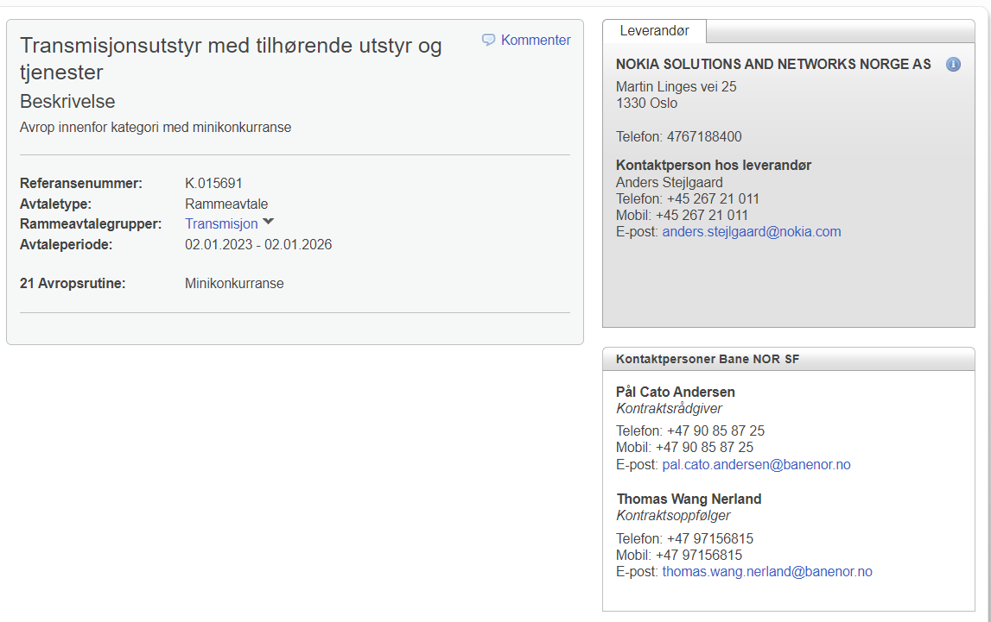
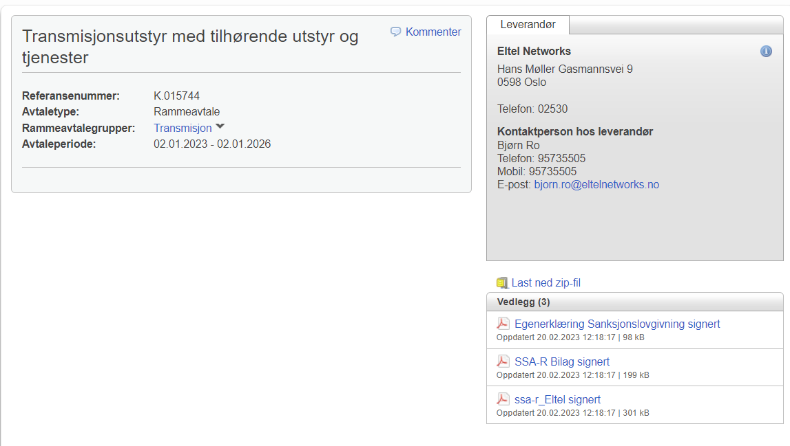
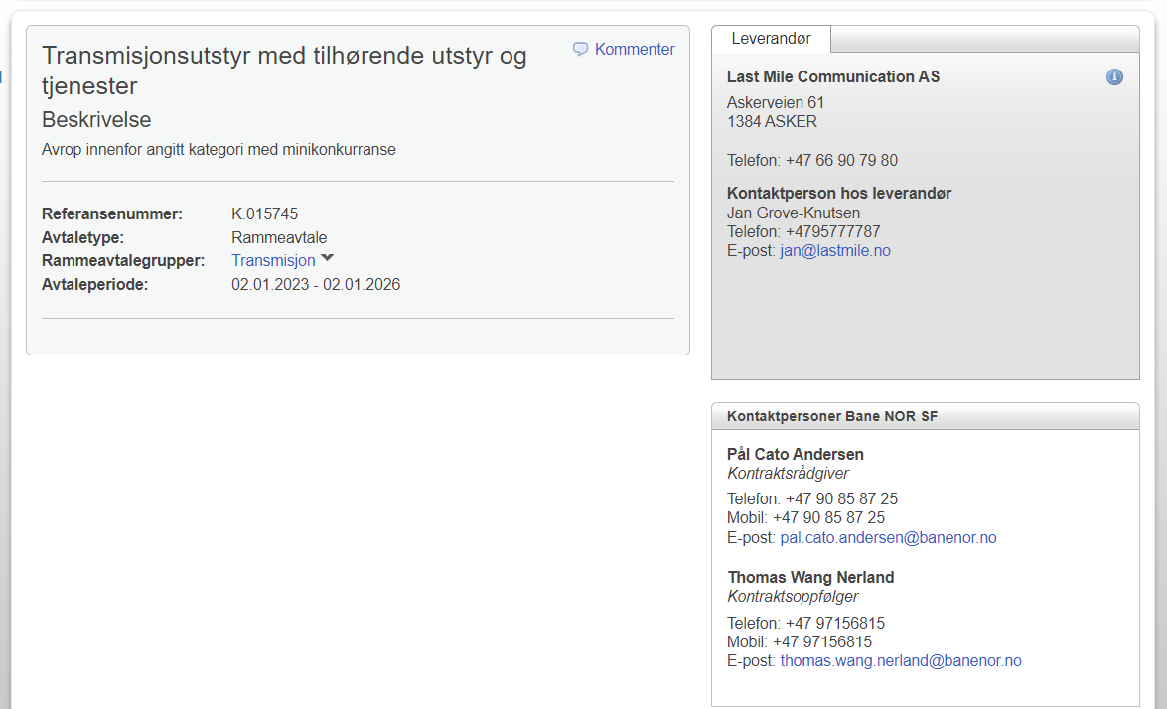
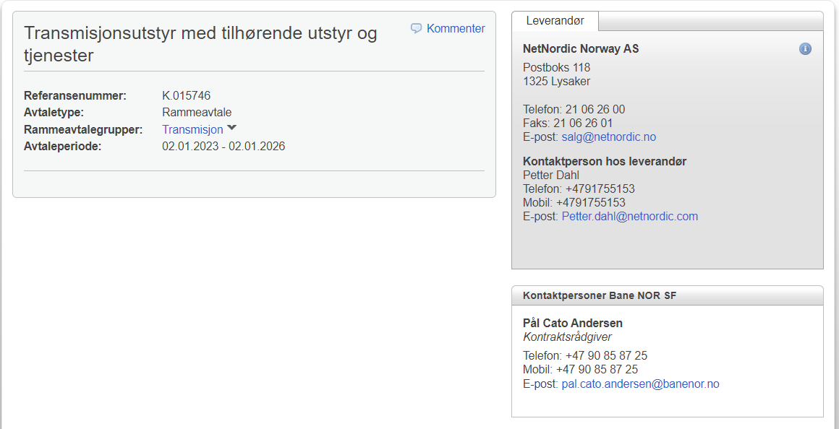
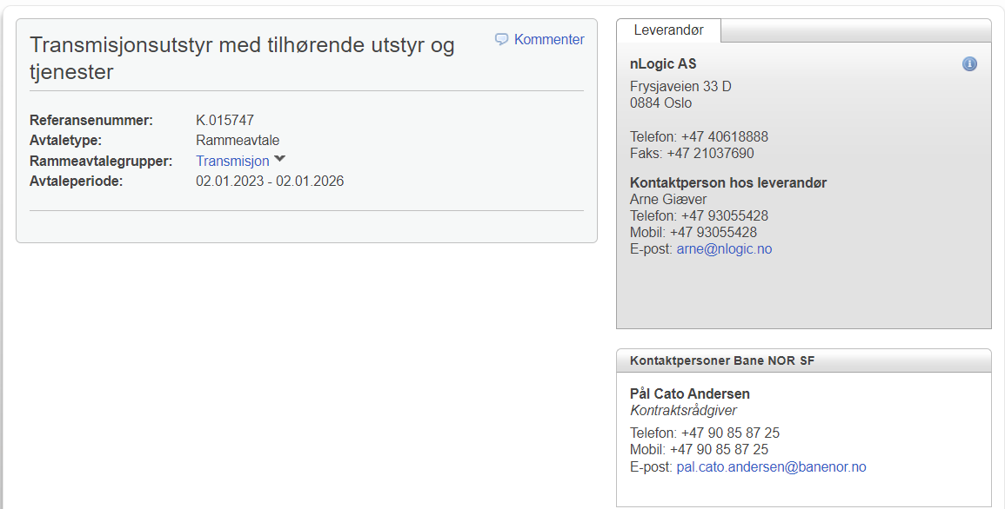
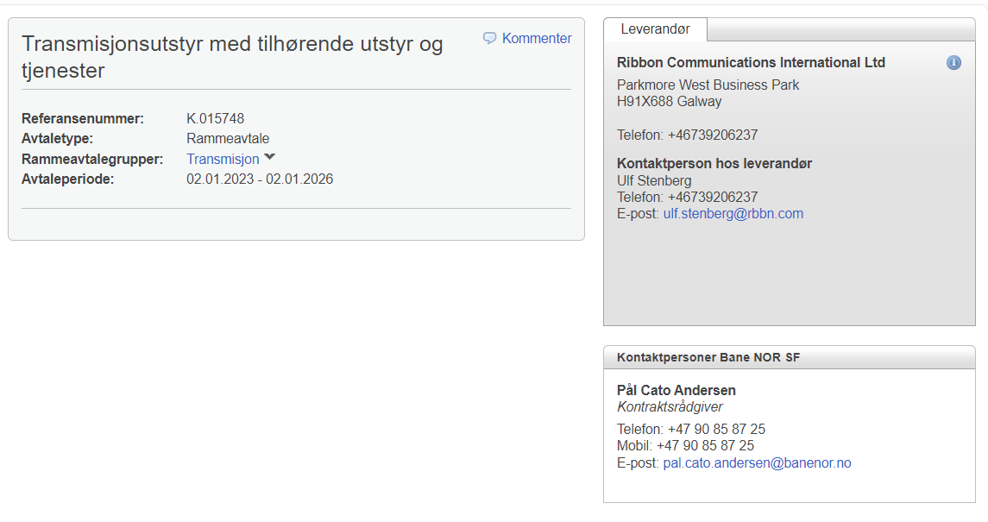
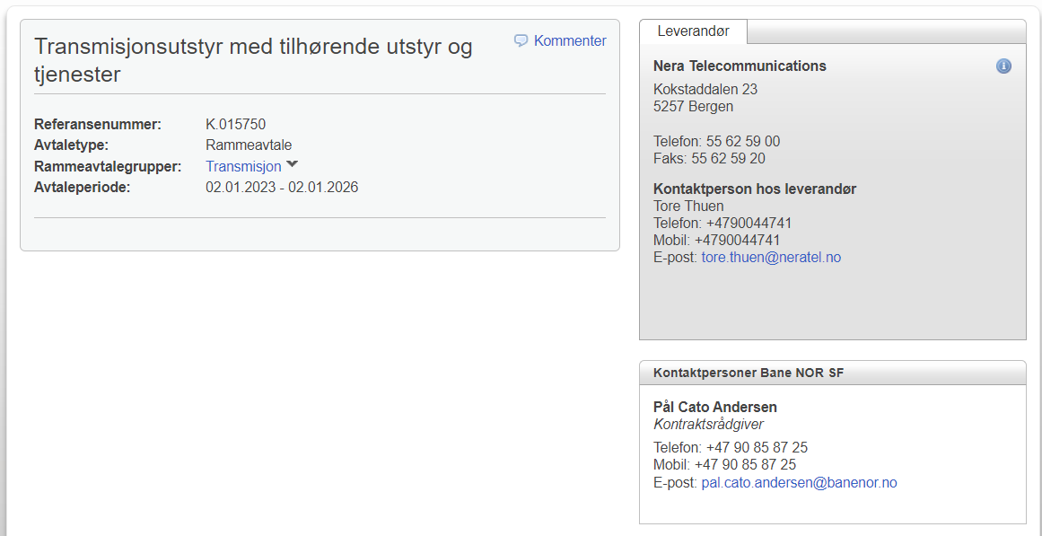
Parallelle rammeavtaler for transmisjonsutstyr (og tjenester)
Om avtalen |  | Avtaletid
Avtalenavn: | Transmisjonsutstyr med tilhørende utstyr og tjenester | Fra: | 2023-01-02
Kontraktsnummer: | K.015691, K.015744, K.015745, K.015746, K.015747, K.015748, K.015750 | Til: | 2026-01-02
Kontraktsrådgiver: | Pål Cato Andersen | Opsjoner: | 2 stk forlengelser á 2 år

Særskilt om avtalen: | Parallelle rammeavtale med 7 leverandører. Kontakt kontraktsoppfølger Thomas Wang Nerland ved behov for utstyr til transmisjonsnettet.
 |  |  | Tilbake til startsiden

K.014595
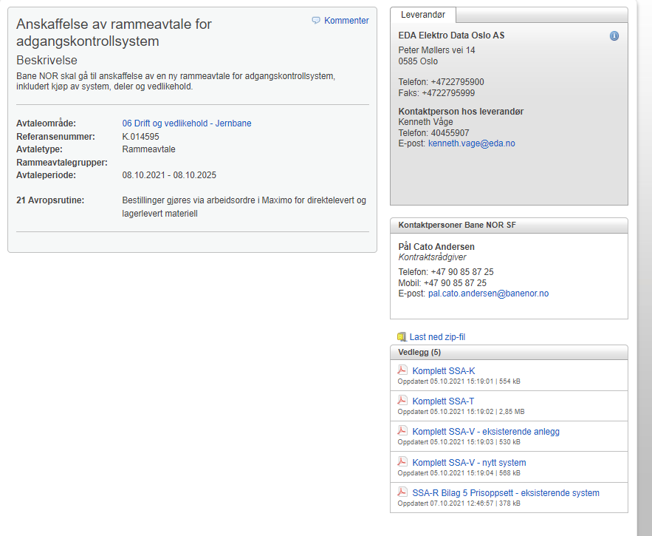

Tilbake til startsiden

_x0009_K.016290
GSMR
GSM-R
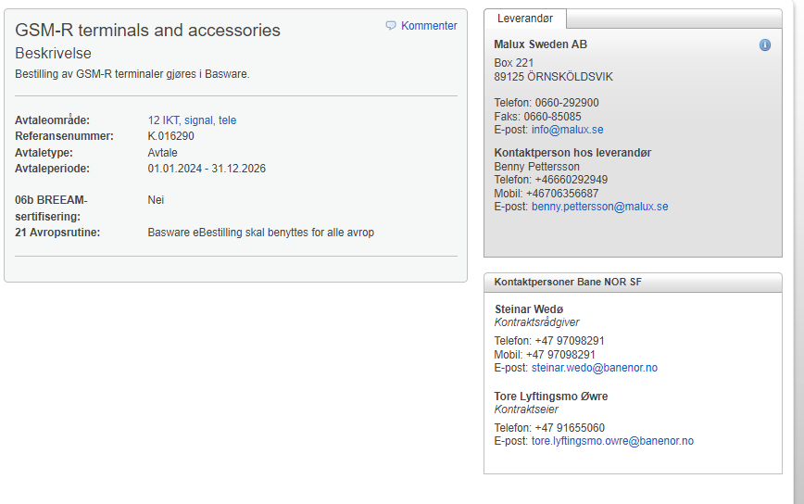

 | Tilbake til startsiden

K.015895
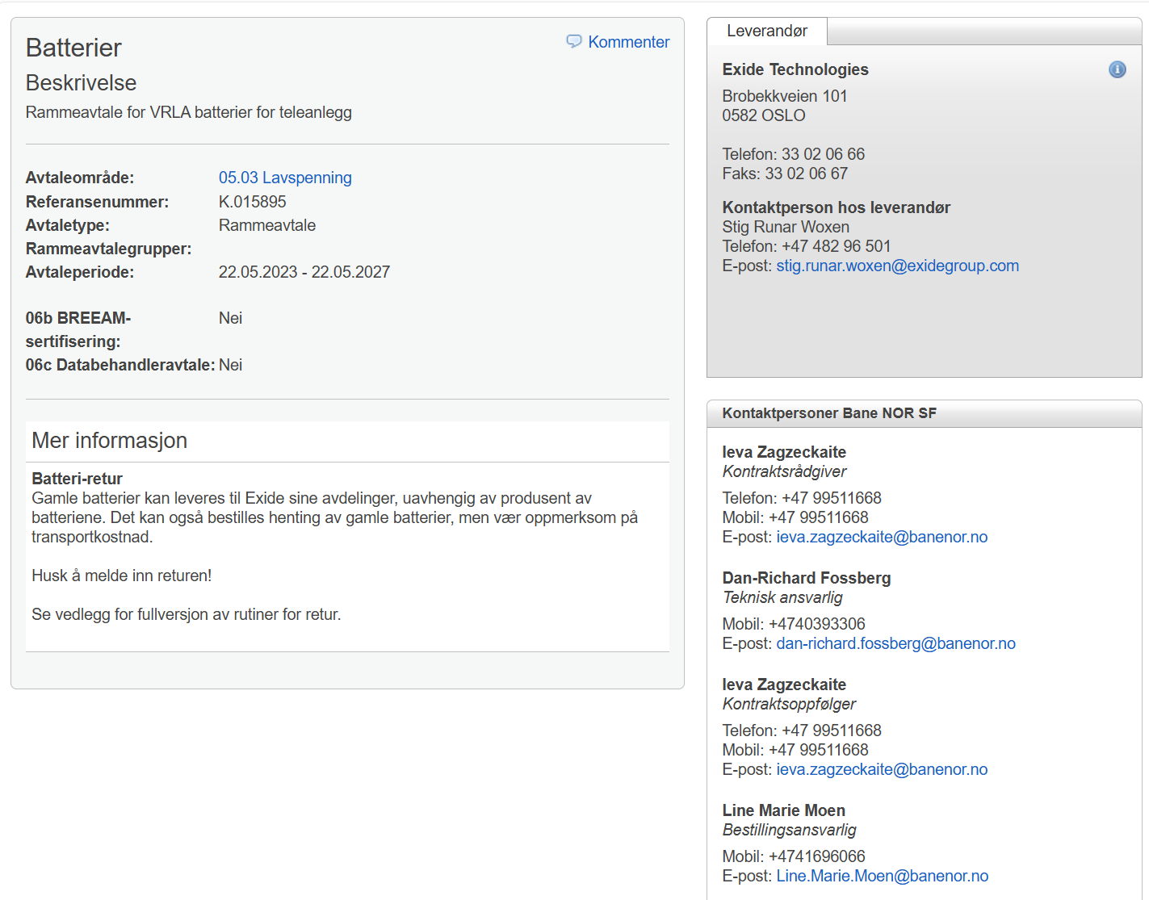
Kontrakt | Leverandør | Artikkelnr | F. nr. | Beskrivelse BN | Leverandørs beskrivelse
K.015895 | EXIDE TECHNOLOGIES AS | 115037 |  | M12V35FT | NAMF120035HM0MB
K.015895 | EXIDE TECHNOLOGIES AS | 115040 |  | M12V60FT | NAMF120060HM0MB
K.015895 | EXIDE TECHNOLOGIES AS | 115041 |  | M12V90FT | NAMF120090HM0FB
K.015895 | EXIDE TECHNOLOGIES AS | 115042 |  | M12V100FT | NAMF120100HM0FB
K.015895 | EXIDE TECHNOLOGIES AS | 115043 |  | M12V155FT | NAMF120155HM0FB
K.015895 | EXIDE TECHNOLOGIES AS | 115044 |  | M12V190FT | NAMF120190HM0FB
K.015895 | EXIDE TECHNOLOGIES AS | 115176 |  | M12V155PC | NAMC120155HM0FA
K.015895 | EXIDE TECHNOLOGIES AS | 115177 |  | M12V190PC | NAMC120190HM0FA
K.015895 | EXIDE TECHNOLOGIES AS | 116409 |  | XP12V5300FT | NAPF125300HP0FB
K.015895 | EXIDE TECHNOLOGIES AS | 116892 |  | S12V3400PP | NAPP123400HP0FA

 | Tilbake til startsiden

K.016790
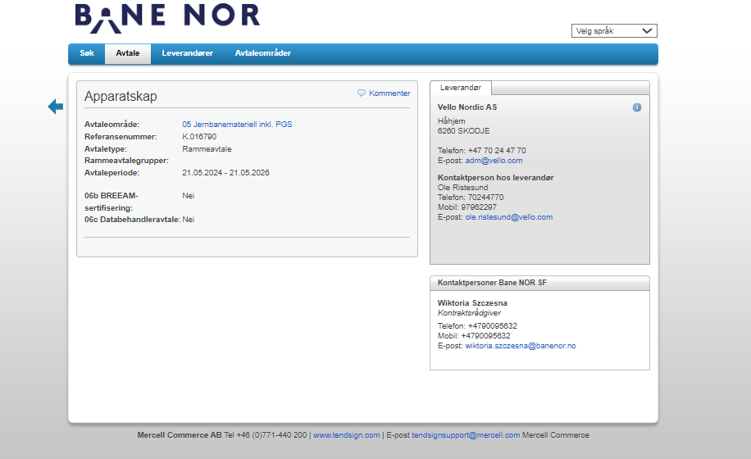
Tilbake til startsiden

K.016481
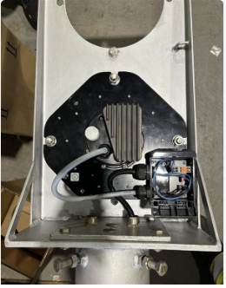
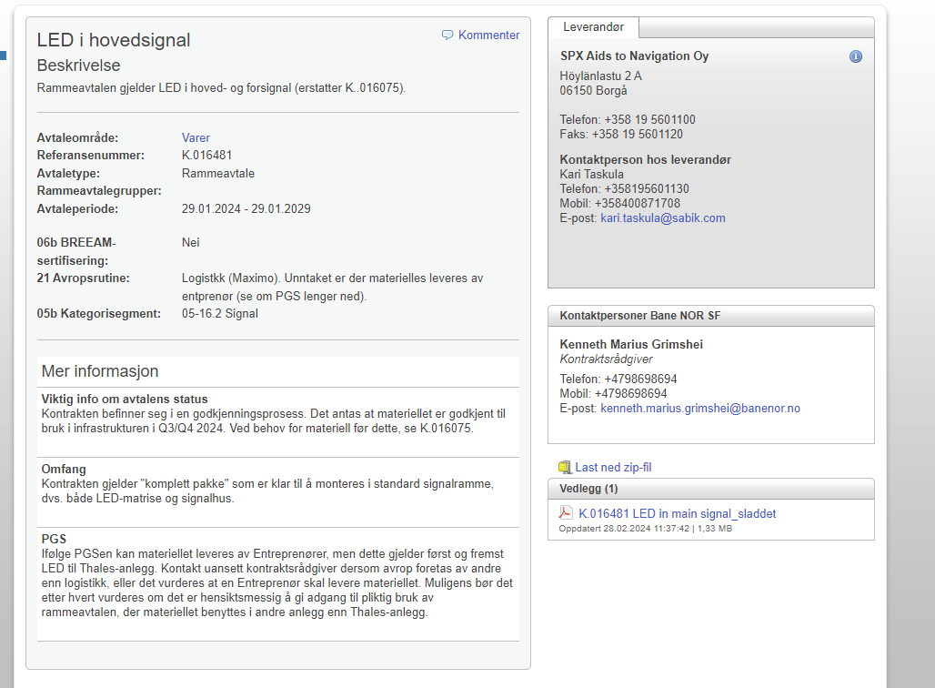

Tilbake til startsiden

K.016075
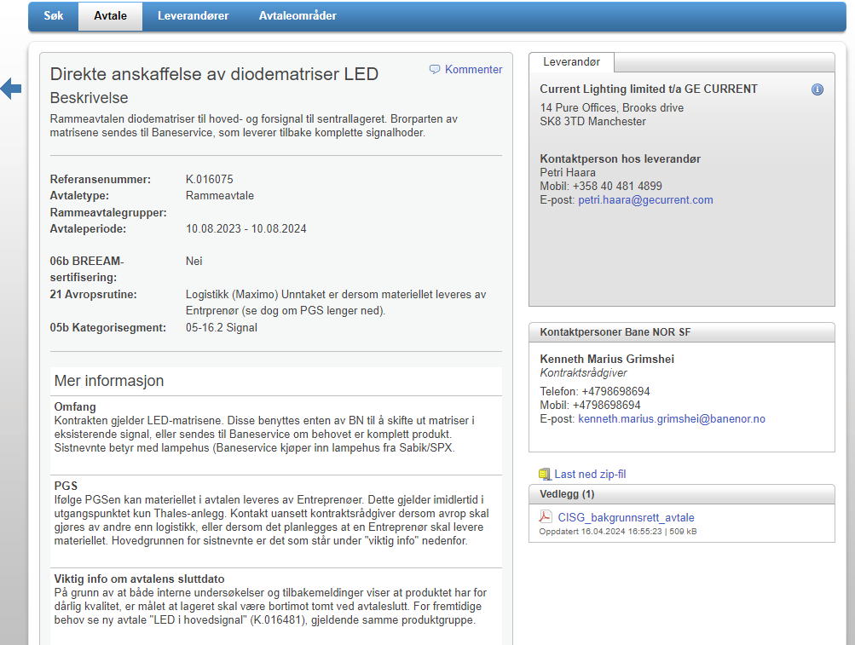

Tilbake til startsiden

K.016254
 |  |  | Tilbake til startsiden

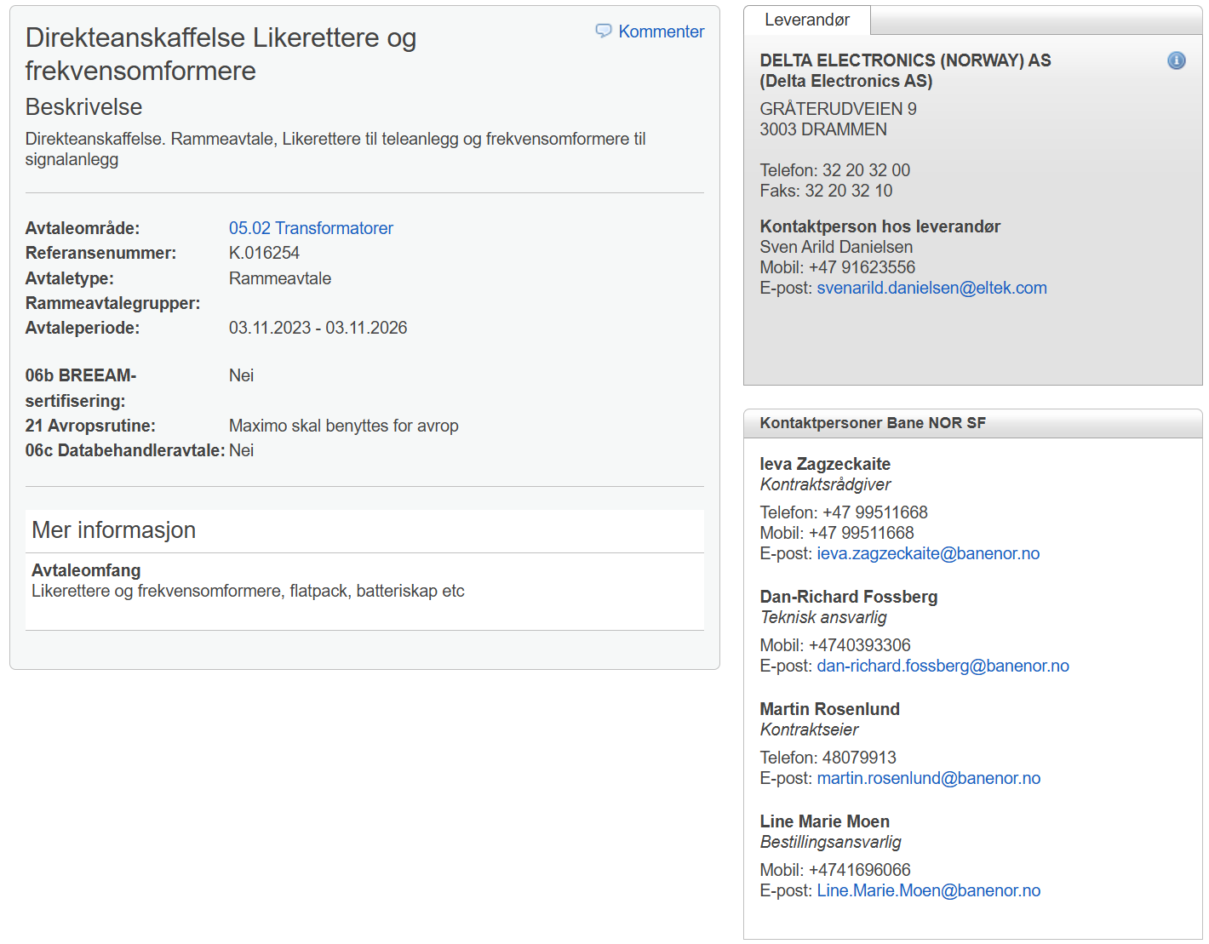
Kontrakt | Leverandør | Artikkelnr | F. nr. | Beskrivelse BN | Leverandørs beskrivelse
K.016254 | DELTA ELECTRONICS (NORWAY) AS | 104489 | 708127230 | SPR | 242100.120
K.016254 | DELTA ELECTRONICS (NORWAY) AS | 112515 |  | DC Dist 1U 19" 12xCB(B) enkel input uten LVLD | D00001.018 / DC Dist 1U 19" 12xCB(B) enkel input uten LVLD
K.016254 | DELTA ELECTRONICS (NORWAY) AS | 112517 |  | DC Dist 1U 19" 12xCB(B) dobbel input uten LVLD | D00001.020 / DC Dist 1U 19" 12xCB(B) dobbel input uten LVLD
K.016254 | DELTA ELECTRONICS (NORWAY) AS | 112518 |  | Batteriskap BATCAB 1.8M 4XSHELF 8U FPC STD | BB0438.004 / BATCAB 1.8M 4XSHELF 8U FPC STD
K.016254 | DELTA ELECTRONICS (NORWAY) AS | 112524 |  | FP2 48V 16kW 2x3p230V IFC STD 3BatFuse Dist | CTE20838.1002 / FP2 48V 16kW 2x3p230V IFC STD 3BatFuse Dist
K.016254 | DELTA ELECTRONICS (NORWAY) AS | 112525 |  | FP2 48V 16kW 2x3p230V IFC STD 4BatFuse | CTE20838.1007 / FP2 48V 16kW 2x3p230V IFC STD 4BatFuse
K.016254 | DELTA ELECTRONICS (NORWAY) AS | 112529 |  | FP2 48V 96kW 3p230V BD IFC STD | CTE24842.1000 / FP2 48V 96kW 3p230V BD IFC STD
K.016254 | DELTA ELECTRONICS (NORWAY) AS | 112531 |  | FPS 48V 3kW 1x230V BD IFC | CTES0343.001 / FPS 48V 3kW 1x230V BD IFC
K.016254 | DELTA ELECTRONICS (NORWAY) AS | 112533 |  | FPS 48V 9kW 3p230V BD LD STD | CTES0502.1000 / FPS 48V 9kW 3p230V BD LD STD
K.016254 | DELTA ELECTRONICS (NORWAY) AS | 112536 |  | FPS 48V 9kW 1x230V SPD BD T3 | CTES0534.1003 / FPS 48V 9kW 1x230V SPD BD T3
K.016254 | DELTA ELECTRONICS (NORWAY) AS | 112537 |  | RV 230-3 48-2.4 IEC320 DP | CTOR0201.001 / RV 230-3 48-2.4 IEC320 DP
K.016254 | DELTA ELECTRONICS (NORWAY) AS | 112538 |  | RV02 1x230V-6k 48V-4.8k SPD BD IFC | CTTR0438.4001 / RV02 1x230V-6k 48V-4.8k SPD BD IFC
K.016254 | DELTA ELECTRONICS (NORWAY) AS | 112541 |  | RV 400V-54kVA 48V-43kW | CITR3642.104 / RV 400V-54kVA 48V-43kW
K.016254 | DELTA ELECTRONICS (NORWAY) AS | 112546 |  | FP2 48V HE 3kW | 241119.105 / FP2 48V HE 3kW
K.016254 | DELTA ELECTRONICS (NORWAY) AS | 112548 |  | FP2 48V SHE 2kW | 241115.106 / FP2 48V SHE 2kW
K.016254 | DELTA ELECTRONICS (NORWAY) AS | 112549 |  | FP2 48V SHE 3kW | 241119.106 / FP2 48V SHE 3kW
K.016254 | DELTA ELECTRONICS (NORWAY) AS | 112550 |  | FPS 48V 1kW | 241122.105 / FPS 48V 1kW
K.016254 | DELTA ELECTRONICS (NORWAY) AS | 112551 |  | FPS 48V 1.8kW | 241122.125 / FPS 48V 1.8kW
K.016254 | DELTA ELECTRONICS (NORWAY) AS | 112552 |  | RV 230V-1500VA 48V-0W | 241123.102 / RV 230V-1500VA 48V-0W
K.016254 | DELTA ELECTRONICS (NORWAY) AS | 112554 |  | SP2T | 242100.510 / SP2T
K.016254 | DELTA ELECTRONICS (NORWAY) AS | 112555 |  | SP2 Basic | 242100.501 / SP2 Basic
K.016254 | DELTA ELECTRONICS (NORWAY) AS | 112556 |  | SP2 Basic Industri | 242100.601 / SP2 Basic Industri
K.016254 | DELTA ELECTRONICS (NORWAY) AS | 112557 |  | SPS modul | 242100.410 / SPS modul
K.016254 | DELTA ELECTRONICS (NORWAY) AS | 112558 |  | SPS panel | 242100.415 / SPS panel
K.016254 | DELTA ELECTRONICS (NORWAY) AS | 112559 |  | Battery String Monitor (uten kabler) | 242100.300 / Battery String Monitor
K.016254 | DELTA ELECTRONICS (NORWAY) AS | 112560 |  | Battery String Monitor Kit (med kabler) | 392E30000500 / Kit: Battery String Monitor
K.016254 | DELTA ELECTRONICS (NORWAY) AS | 112561 |  | Fleximonitor | 242100.603 / Fleximonitor
K.016254 | DELTA ELECTRONICS (NORWAY) AS | 112562 |  | Can Noder, I/O type2 | 242100.502 / I/O type2
K.016254 | DELTA ELECTRONICS (NORWAY) AS | 112563 |  | Can Noder, I/O type3 | 242100.306 / I/O type3
K.016254 | DELTA ELECTRONICS (NORWAY) AS | 112568 |  | Ethernet canbus 0,8m (90° opp/ned) | 308E3069420 / CAN BUSCABLE 0.8M1XRJ45/90°FLAT AN
K.016254 | DELTA ELECTRONICS (NORWAY) AS | 112569 |  | Ethernet SPS 2m (90° høyre/venstre) | 308E29760600 (CAN BUSCABLE 2.0M 1XRJ45/90°FLAT AN LSZH)
K.016254 | DELTA ELECTRONICS (NORWAY) AS | 112572 |  | Sammenkoblingskabel mellom system og distr FPS LVLD 0,65m sort | 287359 / Sammenkoblingskabel mellom system og distr FPS LVLD 0,65m sort
K.016254 | DELTA ELECTRONICS (NORWAY) AS | 112573 |  | Sammenkoblingskabel mellom system og distr FPS LVLD 0,65m blå | 287360 / Sammenkoblingskabel mellom system og distr FPS LVLD 0,65m blå
K.016254 | DELTA ELECTRONICS (NORWAY) AS | 112574 |  | Sammenkoblingskabel mellom system og distr FPS LVLD 0,30m sort | 327083 / Sammenkoblingskabel mellom system og distr FPS LVLD 0,30m sort
K.016254 | DELTA ELECTRONICS (NORWAY) AS | 112575 |  | Sammenkoblingskabel mellom system og distr FPS LVLD 0,30m blå | 327087 / Sammenkoblingskabel mellom system og distr FPS LVLD 0,30m blå
K.016254 | DELTA ELECTRONICS (NORWAY) AS | 112576 |  | Assy Ext Alarm PCB 6 AL + 6 Dig In (Kit: ) | 561E20055500 / Kit: Assy Ext Alarm PCB 6 AL + 6 Dig In
K.016254 | DELTA ELECTRONICS (NORWAY) AS | 112577 |  | BATT SHELF OD T3+MCB+SYM./LOOMS W/PACKING KIT | 390E34380300 / KIT BATT SHELF OD T3+MCB+SYM./LOOMS W/PACKING
K.016254 | DELTA ELECTRONICS (NORWAY) AS | 112578 |  | BOTTOM PLATE FLOOR SUPPORT | 331E34434200 / BOTTOM PLATE FLOOR SUPPORT
K.016254 | DELTA ELECTRONICS (NORWAY) AS | 112579 |  | Adapter 1U 19" til 23", må bestilles 2/4/6/8 etc da det går 2 stk pr.rack | 283249 / MECH: bracket 19 to 23 inch 1U G1
K.016254 | DELTA ELECTRONICS (NORWAY) AS | 112580 |  | Adapter 6U 19" til 23" | 390E21732200 / 6U 19" til 23" adapter
K.016254 | DELTA ELECTRONICS (NORWAY) AS | 112582 |  | Basic Flexi BTS kit ID 21U (9U+12U) | CIZ00000.1029 / Kit: Basic Flexi BTS kit ID 21U
K.016254 | DELTA ELECTRONICS (NORWAY) AS | 112583 |  | PWB ASSY DIODE MATRIX_NEG_11X13MM | 5505601215 / PWB ASSY DIODE MATRIX_NEG_11X13MM
K.016254 | DELTA ELECTRONICS (NORWAY) AS | 112584 |  | Distribusjonshylle cover | 338570 / Cover til distribusjonshylle
K.016254 | DELTA ELECTRONICS (NORWAY) AS | 116893 |  | FP2 48V 16kW 3p230V FP2 24V 4kW RV 6kVA FPC | LTPLJ1638.400
K.016254 | DELTA ELECTRONICS (NORWAY) AS | 104595 | 708127190 | FP2 48V HE 2KW | 241115.105
K.016254 | DELTA ELECTRONICS (NORWAY) AS | 107305 | 743001380 | DC Dist 1U 19" 12xCB(B) dobbel input med LVLD | D00001.021
K.016254 | DELTA ELECTRONICS (NORWAY) AS | 110077 | 743003020 | Flatpack S DD-frame 5A | 294538
K.016254 | DELTA ELECTRONICS (NORWAY) AS | 110078 | 743003010 | Flatpack S DD-frame 2A | 294537
K.016254 | DELTA ELECTRONICS (NORWAY) AS | 110079 | 743003030 | Flatpack S DD-frame 10A | 294539
K.016254 | DELTA ELECTRONICS (NORWAY) AS | 110080 | 743003040 | Flatpack S DD-frame 15A | 294540
K.016254 | DELTA ELECTRONICS (NORWAY) AS | 110081 | 743003050 | Flatpack S DD-frame 20A | 294541
K.016254 | DELTA ELECTRONICS (NORWAY) AS | 110083 | 743003070 | Flatpack S DD-frame 60A | 295467
K.016254 | DELTA ELECTRONICS (NORWAY) AS | 110084 | 743003080 | Flatpack S DD-frame 80A | 306856
K.016254 | DELTA ELECTRONICS (NORWAY) AS | 110096 | 743004110 | FPS 48V 5.4kW 3x230V m/ dist | CTES0302.1001
K.016254 | DELTA ELECTRONICS (NORWAY) AS | 110101 | 743004220 | FPS 48V 5.4kW Hydal | 342343
K.016254 | DELTA ELECTRONICS (NORWAY) AS | 110106 | 743004250 | RV 230V-1500VA 48V-150W | 241123.101
K.016254 | DELTA ELECTRONICS (NORWAY) AS | 110109 | 743004320 | Adapter KIT 2U 19" to ETSI G1 | 277100
K.016254 | DELTA ELECTRONICS (NORWAY) AS | 110110 | 743004330 | Adapter Kit 19"/23" 5U FP2 Silver G1 | 217321
K.016254 | DELTA ELECTRONICS (NORWAY) AS | 110111 | 743004340 | Adapter KIT 5U 19" to ETSI G1 | 390E21822900
K.016254 | DELTA ELECTRONICS (NORWAY) AS | 110114 | 743004370 | Basic Flexi BTS kit ID 42U | CIZ00000.1001
K.016254 | DELTA ELECTRONICS (NORWAY) AS | 110115 | 743004380 | Batt. Cab SH TE IFC 2000x600x600 flatpakket | CIEB0043.1000
K.016254 | DELTA ELECTRONICS (NORWAY) AS | 110628 | 743001180 | Distribusjonsskap DB3013.1000 | DB3013.1000
K.016254 | DELTA ELECTRONICS (NORWAY) AS | 110629 | 743001190 | FP2 48 V 24KW 3P230V BD SPD FPC | CIE21243.4000
K.016254 | DELTA ELECTRONICS (NORWAY) AS | 113761 |  | Flatpack S DD-frame 20A BS (treg) | 830749719
K.016254 | DELTA ELECTRONICS (NORWAY) AS | 110591 | 743001170 | RV 230V-1500VA 48V-1200W | 241123.100
K.016254 | DELTA ELECTRONICS (NORWAY) AS | 110527 | 708127840 | RV02 2X230V-9KVA 48V-16KW SPD BD RIT | CIER0895.1000/308E3069420
K.016254 | DELTA ELECTRONICS (NORWAY) AS | 114264 |  | RV02 2X230V-9KVA 48V-16KW SPD BD RIT | CIER0899.1000
K.016254 | DELTA ELECTRONICS (NORWAY) AS | 116350 |  | Solar rack 2U 2xPV | CTZ00000.1358
K.016254 | DELTA ELECTRONICS (NORWAY) AS | 116351 |  | Solar 3.2kW EXT FP2 48V W/SPD | CTZ00000.1255
K.016254 | DELTA ELECTRONICS (NORWAY) AS | 116352 |  | FP2 HE Solar 3200W | 241119.650
K.016254 | DELTA ELECTRONICS (NORWAY) AS | 116353 |  | 390E35378500 Kit: Battery breaker 100A STD | 390E35378500
K.016254 | DELTA ELECTRONICS (NORWAY) AS | 106271 | 708128470 | Blindpanel for FP2 HE-modul (sort) | 236408 - 331E23640800
K.016254 | DELTA ELECTRONICS (NORWAY) AS | 110086 | 708128710 | FPS 36V/1000W HE OBS! minimum 200stk pr ordre | 241122.235
K.016254 | DELTA ELECTRONICS (NORWAY) AS | 110094 | 743004050 | RV01 400V 108kVA + 144kW 48Vdc | CIER7242.1000
K.016254 | DELTA ELECTRONICS (NORWAY) AS | 110687 | 708127850 | RV02 1x230V-6KVA 48V-20.8KW SPD BD | CIER0490.1000
K.016254 | DELTA ELECTRONICS (NORWAY) AS | 114447 |  | RV01 400V+N-54KVA 48V-43KW BE RIT | CIER3699.1001 RV01 400V+N-54KVA 48V-43KW BE RIT
K.016254 | DELTA ELECTRONICS (NORWAY) AS | 114448 |  | BATT CAB RIT 2XSH BE | BATT CAB RIT 2XSH BE
K.016254 | DELTA ELECTRONICS (NORWAY) AS | 114449 |  | BATT CAB FPC 5XSH BE | BATT CAB FPC 5XSH BE
K.016254 | DELTA ELECTRONICS (NORWAY) AS | 114450 |  | FLATPACK2 110-120V/20A HE | FLATPACK2 110-120V/20A HE

K.011364
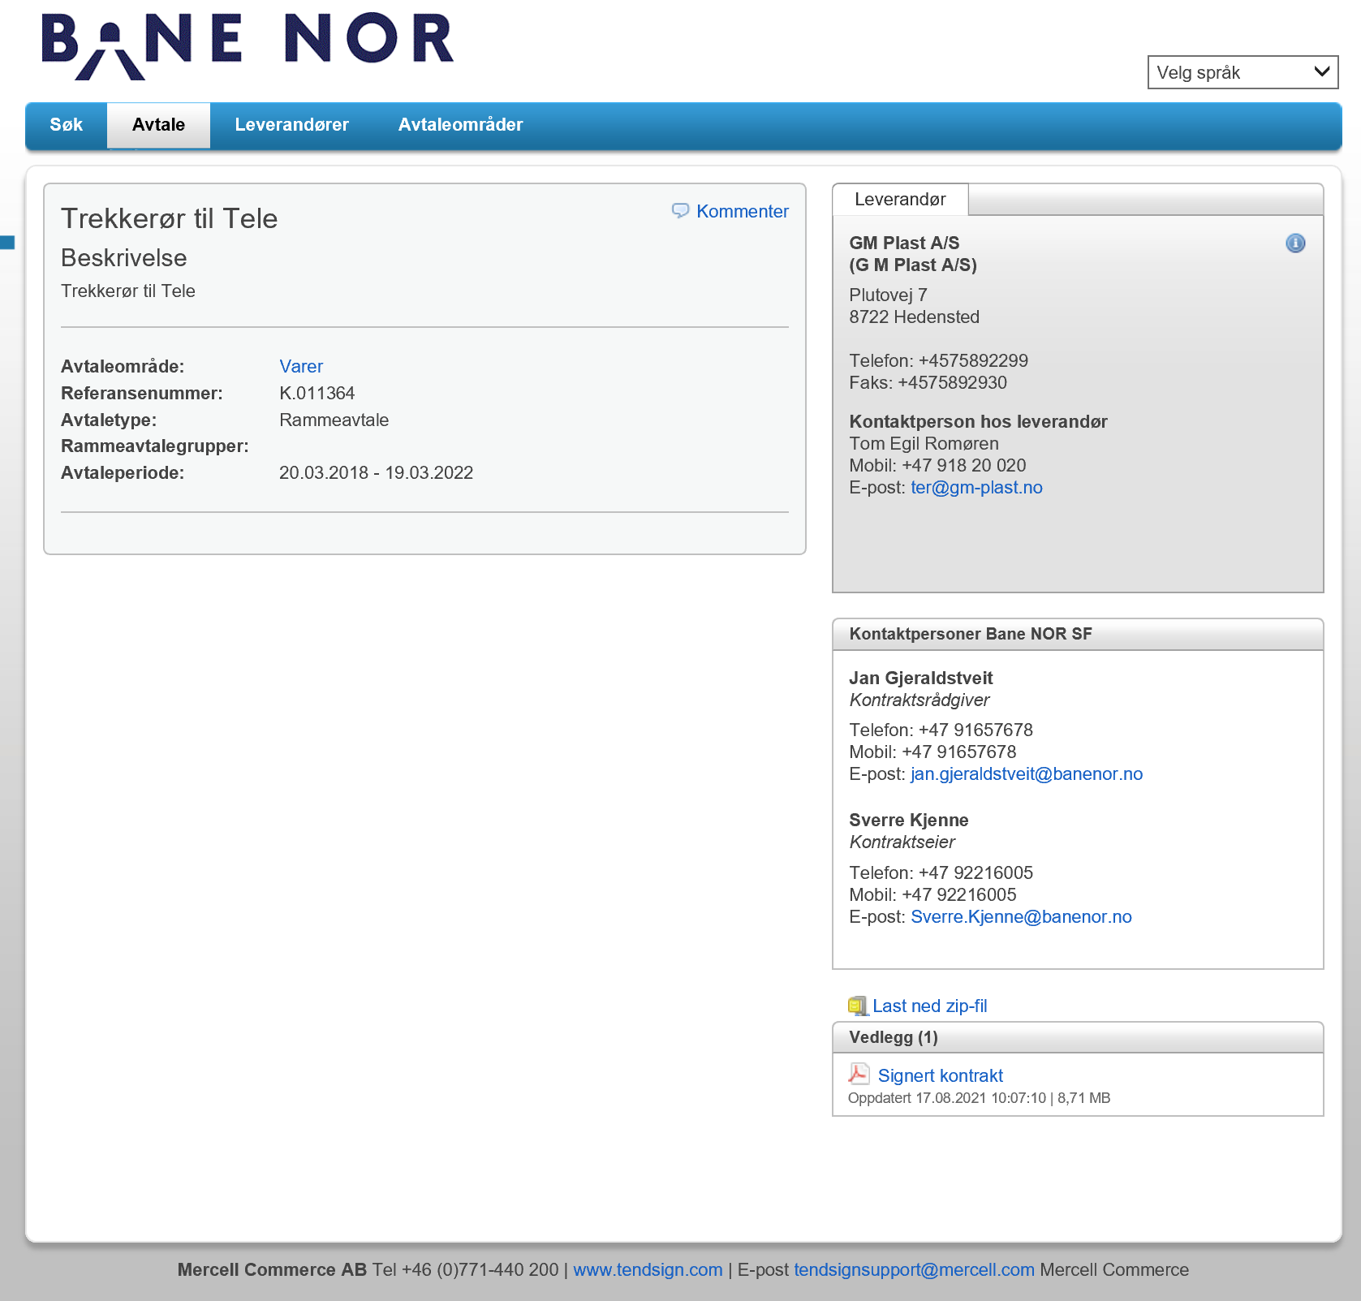
Tilbake til startsiden

K.014146
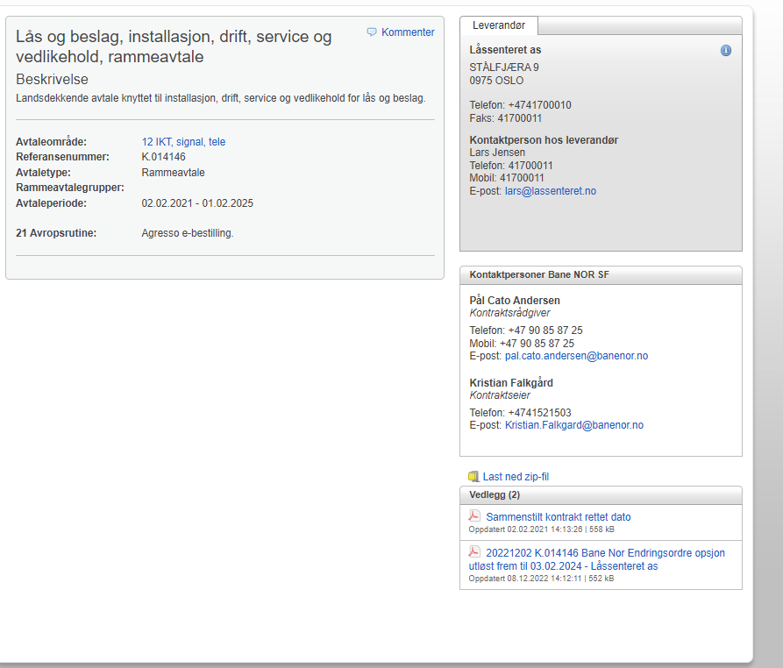
Tilbake til startsiden

K.012333
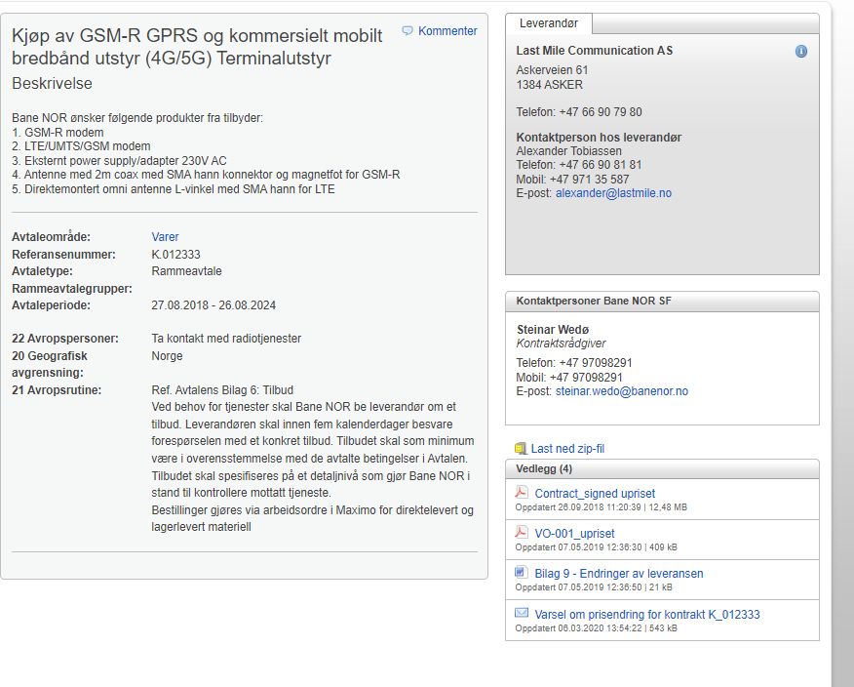
F.nr | Artikkelnavn | BN new item number | Tegningsnummer | K. nummer | Leverandør
708060100 | Modem GSM-R NB1600 | 110477 | 107906 | K.012333 | Last Mile Communication AS
708060110 | Antenne GSM-R | 110478 | 110183 | K.012333 | Last Mile Communication AS
708060120 | Modem 4G/UMTS/GSM NB1600 | 110479 | 101371 | K.012333 | Last Mile Communication AS
708060130 | Antenne 4G/UMTS/GSM | 110480 | 110314 | K.012333 | Last Mile Communication AS
708060140 | Antenne flerbånd takmontasje | 110626 | 104622 | K.012333 | Last Mile Communication AS
708060150 | 230VAC til 12VDC strømforsyning tilpasset modemene | 110887 | 112232 | K.012333 | Last Mile Communication AS

 | Tilbake til startsiden

K.012324
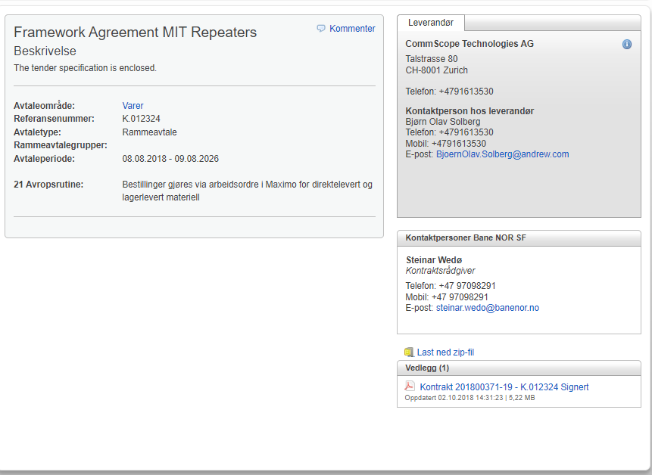
Tilbake til startsiden

K.014338
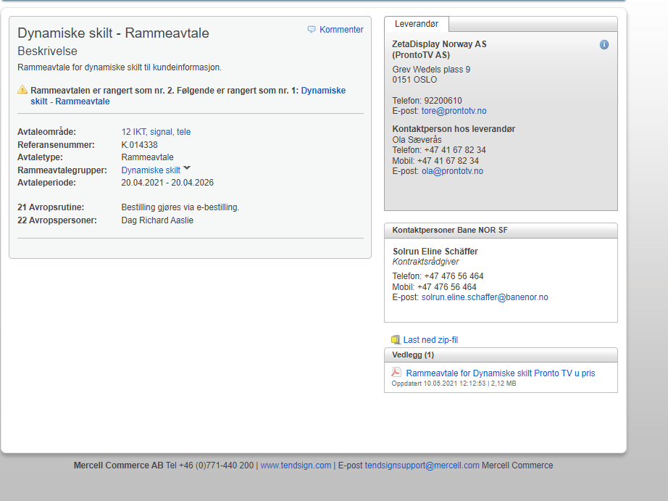
Tilbake til startsiden

K.014339
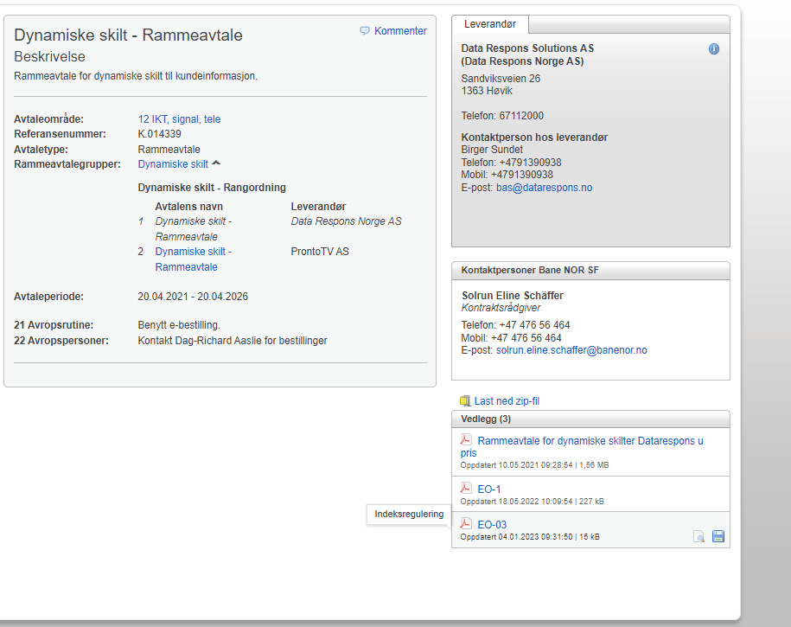
Tilbake til startsiden

K.014245
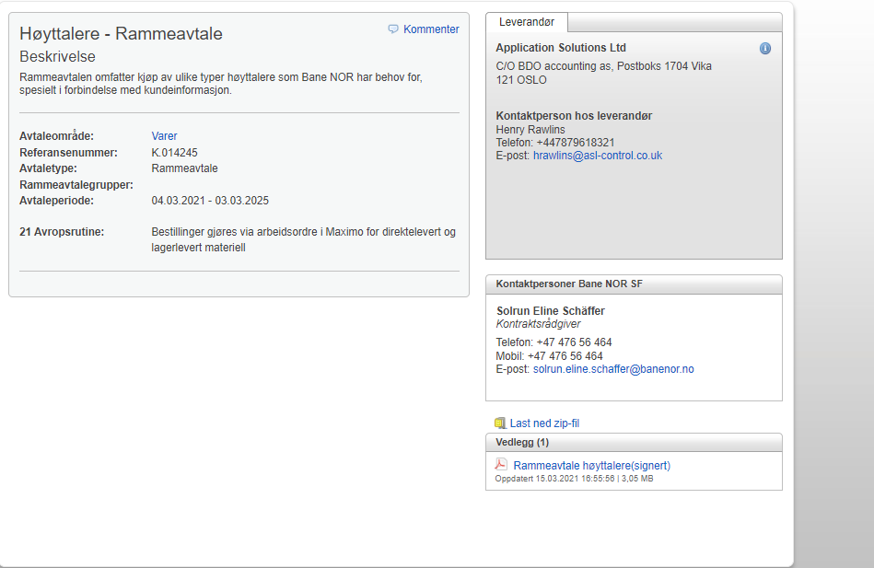
Tilbake til startsiden

K.013858
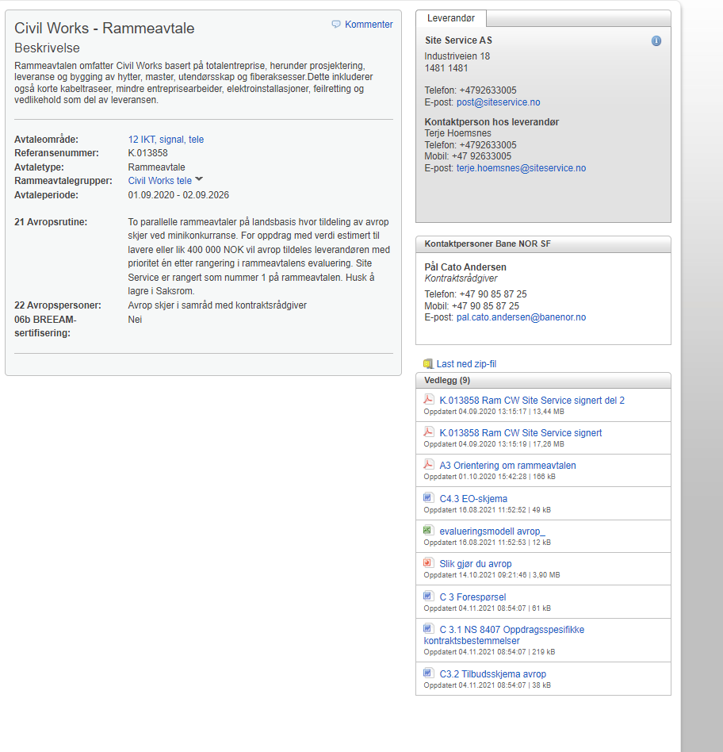
Tilbake til startsiden

K.013859
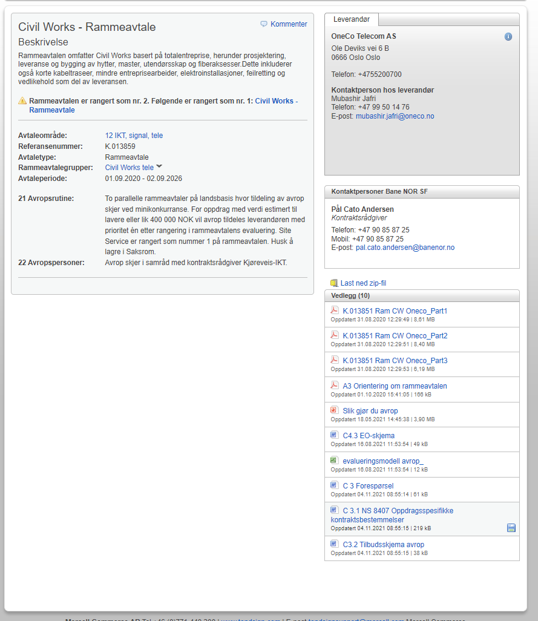
Tilbake til startsiden

K.014549
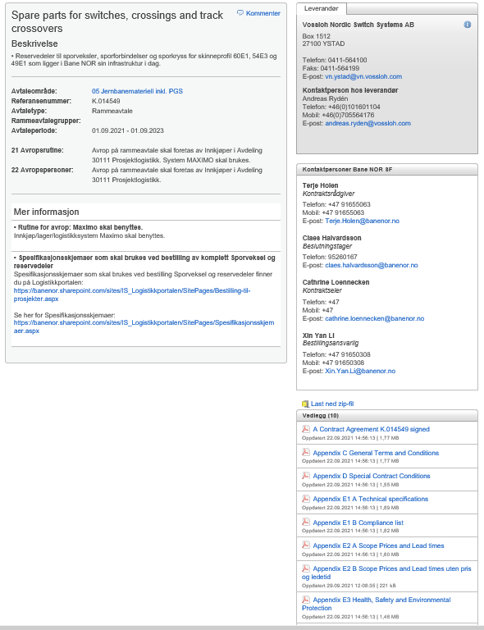
Tilbake til startsiden

K.016728
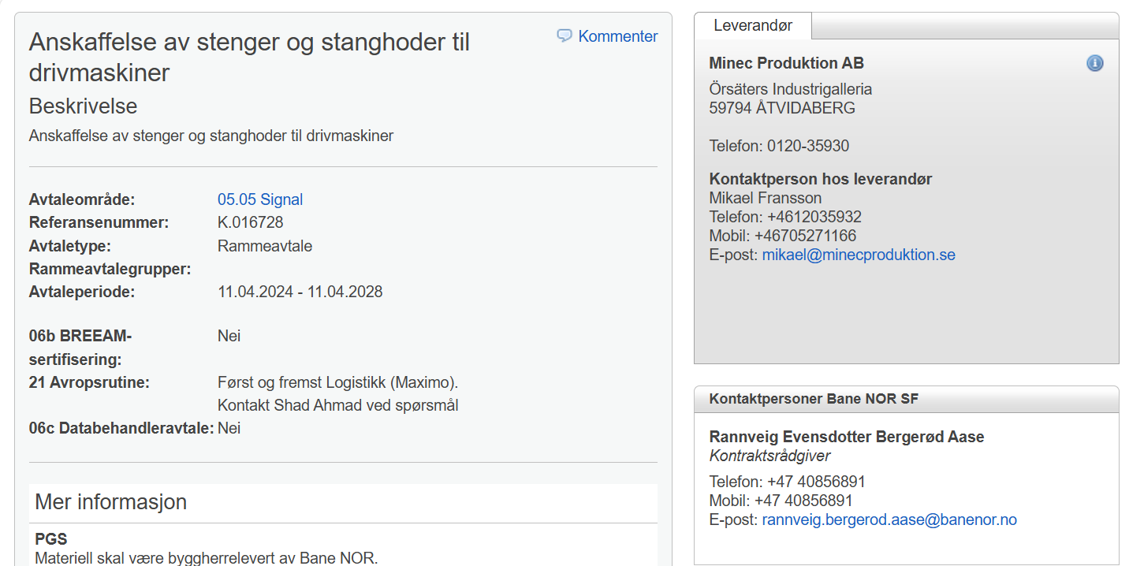

 |  |  |  |  | Tilbake til startsiden

Nomenklatur | F.nr | Benevning | Benevning 2 | Tegningsnummer | Avtale | Leverandør
1.03.06 | 008815270 | Underl.skive ø17/30x3 elzn f/skrue m1 |  | S.015104-000 | Minec Produktion AB | K.008843
1.03.06 | 008892690 | Splint 6,3x63 stål NS 5129 DIN 94 V.nr 1826063063 |  |  | Minec Produktion AB | K.008843
1.03.06 | 008902210 | Splittpinne 6,3x100 stål |  |  | Minec Produktion AB | K.008843
1.03.06 | 011488810 | 6kt.skr. M16x50 Gj.l.38 nv24 st8.8 Elzn (uten mutter). f/lask for drivstang. |  |  | Minec Produktion AB | K.008843
1.03.06 | 104201540 | Strekkbolt S35-49 isolert . |  | OB.700305-000 | Minec Produktion AB | K.008843
4.10.04 | 708514220 | Lyktestang kort f/sporsperre m/isolasjon |  | S.031162-000 | Minec Produktion AB | K.008843
4.10.04 | 708514230 | Lyktestang lang m/isolasjon p.9B f/ sporsp. |  | S.031162-000 | Minec Produktion AB | K.008843
4.10.04 | 708514310 | Lyktestang m/klammer f/drivmaskin/sporveksel |  | S.031162-000 | Minec Produktion AB | K.008843
4.10.04 | 708514500 | Klammer f/lyktestang f/708.514.310 |  | S.031162-000 | Minec Produktion AB | K.008843
4.12.99 | 708840830 | Mellomleggsplate P.3K ( K= Hvit ) |  | S.031998-000 | Minec Produktion AB | K.008843
4.12.99 | 708840850 | Plastring S.031998-000 P.5 |  | S.031998-000 | Minec Produktion AB | K.008843
4.12.99 | 708842480 | Bøssing P.4 |  | S.031999-000 | Minec Produktion AB | K.008843
4.12.99 | 708844350 | Mellomlegg f/stenger P.4 F/stenger TP.1964 F/gammel og ny skjøtelask |  | S.015109-000 | Minec Produktion AB | K.008843
4.12.99 | 708844430 | Hylse 26x20 P.3 F/bolt til stenger TP.1964 f/gammel og ny skjøtelask |  | S.015110-000 | Minec Produktion AB | K.008843
4.12.99 | 708844440 | Hylse plast 58x26 (Foring) F/bolt i stenger sporveksel |  | S.015110-000 | Minec Produktion AB | K.008843
4.12.99 | 708903200 | Mellomstang 990mm f/kryssvekse . |  | S.015108-000 | Minec Produktion AB | K.008843
4.12.99 | 708903250 | Driv- og kontr.stang for drivmaskin på sporsperre |  | S.037688-000 | Minec Produktion AB | K.008843
4.12.99 | 708903450 | Drivstang 2335mm S 16194 mellom drivmaskin eller DSI rigel på sporsperre |  | S.037688-000 | Minec Produktion AB | K.008843
4.12.99 | 708903510 | Driv og kontrollstang 1126mm Tilf. I for Siemens drivmaskin og DSI rigel på sporveksel |  | S.018280-000 | Minec Produktion AB | K.008843
4.12.99 | 708903520 | Driv og kontrollstang 1516mm Tilf. II for Siemens drivmaskin og DSI rigel på sporveksel |  | S.018280-000 | Minec Produktion AB | K.008843
4.12.99 | 708903530 | Driv og kontrollstang 1953mm Tilf. III for Siemens drivmaskin og DSI rigel på sporveksel |  | S.018280-000 | Minec Produktion AB | K.008843
4.12.99 | 708903540 | Driv og kontrollstang 2074mm Tilf. IV for Siemens drivmaskin og DSI rigel på sporveksel |  | S.018280-000 | Minec Produktion AB | K.008843
4.12.99 | 708903550 | Driv og kontrollstang 2358mm Tilf. V for Siemens drivmaskin og DSI rigel på sporveksel |  | S.018280-000 | Minec Produktion AB | K.008843
4.12.99 | 708903560 | Driv og kontrollstang 2923mm Tilf. VI for Siemens drivmaskin og DSI rigel på sporveksel |  | S.018280-000 | Minec Produktion AB | K.008843
4.12.99 | 708903570 | Driv og kontrollstang 1090mm Tilf. IA for Siemens drivmaskin og DSI rigel på sporveksel |  | S.018280-000 | Minec Produktion AB | K.008843
4.12.99 | 708903580 | Drivstang 838mm for kryss- veksel med midtregulering, type 1964, f/ Siemens drivmaskin |  | S.043172-001 | Minec Produktion AB | K.008843
4.12.99 | 708903610 | Drivstang for pneumatisk sporvekseldrivmaskin, S 50138 |  | S.050138-000 | Minec Produktion AB | K.008843
4.12.99 | 708907050 | Stenger kompl. sett f/Siemens inkl. 2 stk endejern for Drivmask.Enkel Sporveksel DSI rigel |  | S.016188-000 | Minec Produktion AB | K.008843
4.12.99 | 708907110 | Stenger Kpl.sett f/Siemens Sammenstill. Tegn Drivmask.Enkel Sporv.S18282 |  | S.018282-000 | Minec Produktion AB | K.008843
4.12.99 | 708907120 | Stenger Kpl.sett f/Siemens Dri Sammenstill. Tegn Kryssveksel |  | S.018283-000 | Minec Produktion AB | K.008843
4.12.99 | 708907130 | Stenger f/Siemens Drivmaskin Sammenstill. Tegn |  |  | Minec Produktion AB | K.008843
4.12.99 | 708907140 | Stenger Sammenstill Tegn for Usymetrisk veksel, kompl. sett inkl. 2 stk festejern |  |  | Minec Produktion AB | K.008843
4.12.99 | 708907150 | Stenger Sammenstill. Tegn m/kontrollstang 1 A Kryssveksel |  | S.018283-000 | Minec Produktion AB | K.008843
4.12.99 | 708907510 | Kort Stang f/94mm slaglengde Damstil tegn.Detaljer V/prod. S.035759-000 |  | S.035760-000 | Minec Produktion AB | K.008843
4.12.99 | 708907520 | Lang Stang S35760 f/drivm.2(3) Lang stang S 35760 Pos 8a m/94mm sl.l. |  |  | Minec Produktion AB | K.008843
4.12.99 | 708907700 | Stenger Kpl.sett f/Bela Sporsp Mellom sporsp.maskinen og sporsperre |  | S.034563-000 | Minec Produktion AB | K.008843
4.12.99 | 708916080 | Stanghode P.4 f/sporsperre |  | S.037688-000 | Minec Produktion AB | K.008843
4.12.99 | 708916110 | Stanghode *S 575* B1.35 F/lyktestang. |  | S.031162-000 | Minec Produktion AB | K.008843
4.12.99 | 708916120 | Stanghode f/708.903.60 P.1 |  | S.050141-000 | Minec Produktion AB | K.008843
4.12.99 | 708916130 | Stanghode f/708.903.61 P.3 |  | S.050141-000 | Minec Produktion AB | K.008843
4.12.99 | 708916140 | Stanghode P.4 |  | S.015105-000 | Minec Produktion AB | K.008843
4.12.99 | 708916150 | Stanghode P.1 | Må bestilles 4 stk for å få et sett. | S.015105-000 | Minec Produktion AB | K.008843
4.12.99 | 708916160 | Stanghode P.2 2 stk. pr.sett benyttes bare f/usym. |  | S.015105-000 | Minec Produktion AB | K.008843
4.12.99 | 708916170 | Stanghode P.3 F/kryssveksel. |  | S.015105-000 | Minec Produktion AB | K.008843
4.12.99 | 708916400 | Bolt 22mm f/stanghode 4stk. pr. sett. 8stk. f/kryssveksel P.1 |  | S.015110-000 | Minec Produktion AB | K.008843
4.12.99 | 708916410 | Bolt f/stanghode m/gj.tapp+skive å låse mutter pos4-5-6 |  | S.015110-000 | Minec Produktion AB | K.008843
4.12.99 | 708916460 | Underlagsskive S 575 Bl.38 4 stk. pr.sett tilisol.strekkbolter P.2 |  | S.031998-000 | Minec Produktion AB | K.008843
4.12.99 | 708916520 | Stangskjøt II S31998 4stk.pr. sett.f/lykstang til sporveksel og sporsp. |  | S.031998-000 | Minec Produktion AB | K.008843
4.12.99 | 708916550 | Skjøtlask ( 4stk pr.sett ) P.1 |  | S.015109-000 | Minec Produktion AB | K.008843
4.12.99 | 708916560 | Skjøtlask 4stk. pr. sett P.3 |  | S.015109-000 | Minec Produktion AB | K.008843
4.12.99 | 708916630 | Dekkplater i sett . |  | S.022013-000 | Minec Produktion AB | K.008843
4.12.99 | 708916640 | Låsblikk . |  | S.030352-000 | Minec Produktion AB | K.008843
4.12.99 | 708925500 | Endejern f/drivmaskin f/Tre til sporveksl på tresviller *S 575C* |  | S.045451-000 | Minec Produktion AB | K.008843
4.19.01 | 708570100 | Kontrollåsplate-87 Bl.3 S 42956, Sammenstillings tegning: S.042956-001 |  | S.042956-003 | Minec Produktion AB | K.008843
4.19.01 | 708570110 | Kontrollåsstang -87 kort S 42956BL.2, Sammenstillings tegning S.042956-001 |  | S.042956-002 | Minec Produktion AB | K.008843
4.19.01 | 708570120 | Kontrollåsstang -87 lang S 42956BL.2, Sammenstillings tegning S.042956-001 |  | S.042956-002 | Minec Produktion AB | K.008843

K.013644
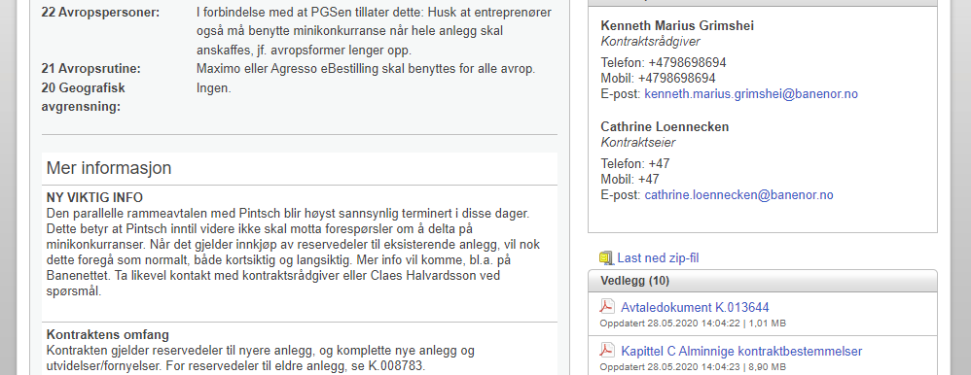
F.nr | Artikkelnavn | K. nummer | Leverandør
708604100 | varmeelement, S-1, sporsperre, lengde 1,0 + 1,0 m, 300 + 300 W, 230 V | K.013644 | Pintsch GmbH
708604110 | Sporvekselvarme, varmeelement, SR-4U, rådegrav U-formet, lengde 4,0 m, 1000 W, 230 V | K.013644 | Pintsch GmbH
708604130 | Sporvekselvarme, varmeelement, SR-3, rådegrav, lengde 3,0 m på plate, 900 W, 230 V | K.013644 | Pintsch GmbH
708604140 | Sporvekselvarme, varmeelement, SR-1, rådegrav, lengde1,0 m på plate,, 300 W, 230 V | K.013644 | Pintsch GmbH
708604150 | Sporvekselvarme, varmeelement, S-3, kjøreskinne, lengde 3,0 m, 900 W, 230 V | K.013644 | Pintsch GmbH
708604160 | Sporvekselvarme, varmeelement, S-3,5, kjøreskinne, lengde 3,5 m, 1050 W, 230 V | K.013644 | Pintsch GmbH
708604170 | Sporvekselvarme, varmeelement, S-4, kjøreskinne, lengde 4,0 m, 1200 W, 230 V | K.013644 | Pintsch GmbH
708604180 | Sporvekselvarme, varmeelement, S-4,5, kjøreskinne, lengde 4,5 m, 1350 W, 230 V | K.013644 | Pintsch GmbH | Tilbake til startsiden
708604190 | Sporvekselvarme, varmeelement, S-5, kjøreskinne, lengde 5,0 m, 1500 W, 230 V | K.013644 | Pintsch GmbH
708604200 | varmeelement, S-5,5, sporsperre, lengde 1,0 + 1,0 m, 300 + 300 W, 230 V | K.013644 | Pintsch GmbH
708604210 | Sporvekselvarme, varmeelement, S-6, kjøreskinne, lengde 6,0 m, 1800 W, 230 V | K.013644 | Pintsch GmbH
708604220 | Sporvekselvarme, varmeelement, S-6,5, kjøreskinne, lengde 6,5 m, 1950 W, 230 V | K.013644 | Pintsch GmbH
708604230 | Sporvekselvarme, varmeelement, S-7, kjøreskinne, lengde 7,0 m, 2100 W, 230 V | K.013644 | Pintsch GmbH
708604250 | 3 wire 1000 ohms PTC motstand | K.013644 | Pintsch GmbH
708604260 | Klips for PTS motstand, feste på kjøreskinne 60E1/60E2 | K.013644 | Pintsch GmbH
708604270 | Klips for PTS motstand, feste på kjøreskinne 54E3/54E4 | K.013644 | Pintsch GmbH
708604280 | Klips for PTS motstand, feste på kjøreskinne 49E1 | K.013644 | Pintsch GmbH

K.013642
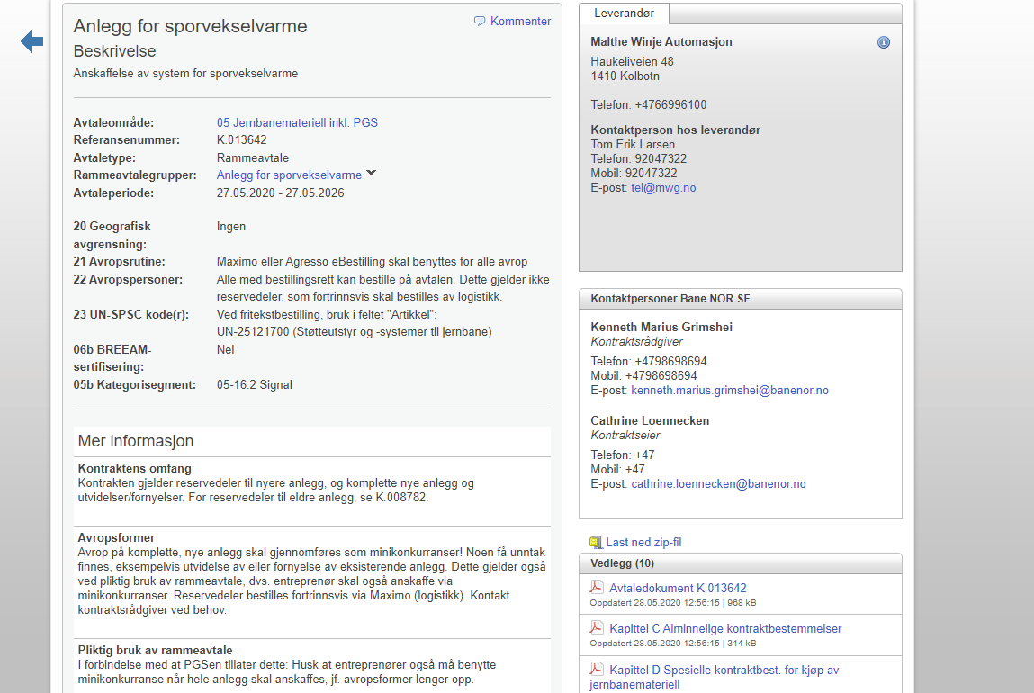
For informasjon om rammeavtale K.013642 vedrørende Sporvekselvarme med Malthe Winje Automasjon AS, vennligst se Rammeavtaleoversikt for utfyllende informasjon. | Tilbake til startsiden

K.013643
For informasjon om rammeavtale K.013643 vedrørende Sporvekselvarme med Proxll AS, vennligst se Rammeavtaleoversikt for utfyllende informasjon.

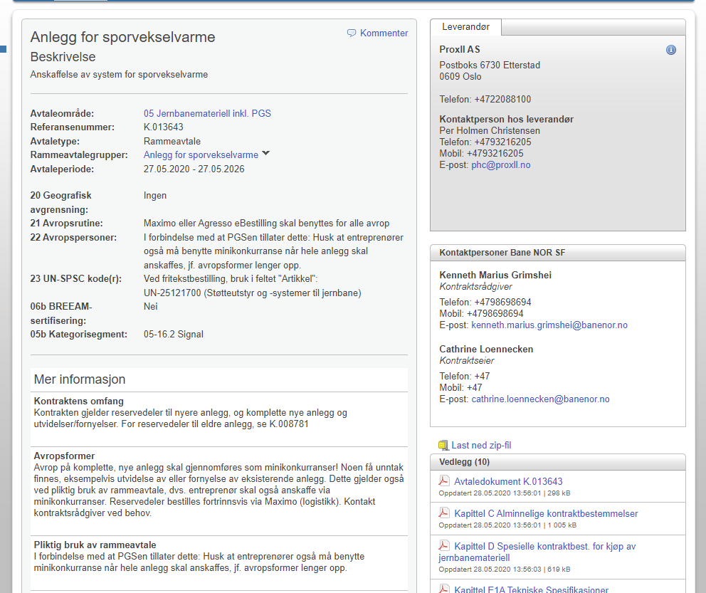
 | Tilbake til startsiden

K.016081
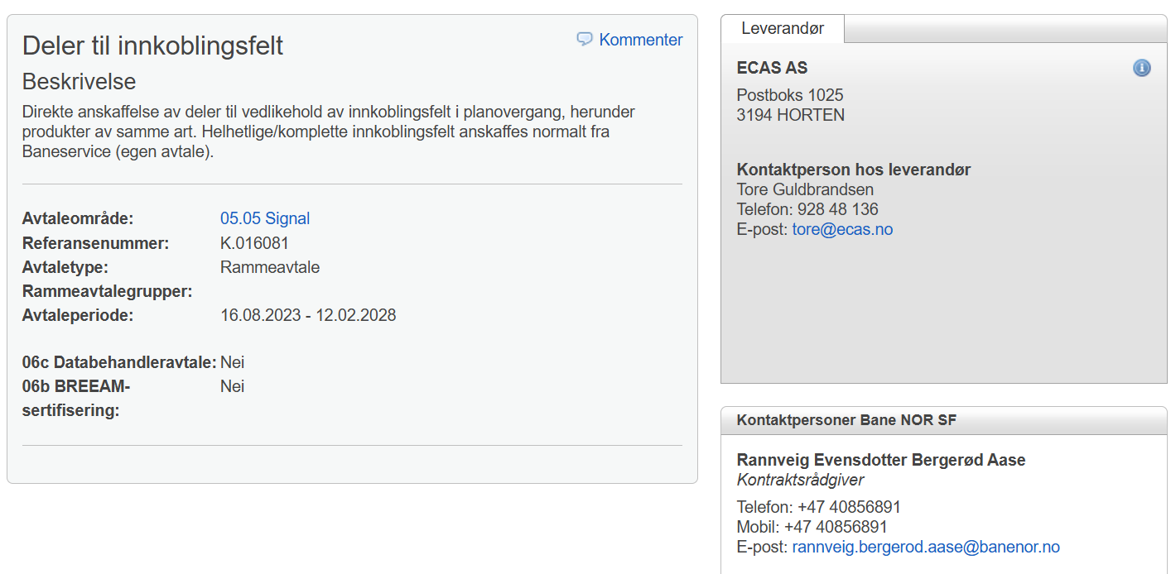

 |  |  |  |  | Tilbake til startsiden

Nomenklatur: | F.nr: | Benevning: | Benevning2: | Tegnings nr. | Leverandør: | Avtale:
1.05.03 | 527062410 | Skrutrekker, keramisk 270 1,8 x 15 (for ST10, ST50 i V3) |  |  | ECAS | K.008422
1.05.03 | 527062420 | Skrutrekker, keramisk 270 2,6 x 15 (for ST10, ST50 i V1 og V2) |  |  | ECAS | K.008422
1.05.03 | 708047040 | Generator 10KHz 220V 15W VO-10 V4 |  |  | ECAS | K.008422
1.05.03 | 708047050 | Generator VO-50 V5 |  |  | ECAS | K.008422
1.05.03 | 708047060 | Generator VO-10 V5 |  |  | ECAS | K.008422
1.05.03 | 708047240 | Transformator ST-50 V4 Skilletransformator, monteres på plate, f/veisignalanlegg |  |  | ECAS | K.008422
1.05.03 | 708047260 | Transformator ST-10 V4 Skilletransformator, f/veisignalanlegg |  |  | ECAS | K.008422
1.05.03 | 708047350 | Relètrafo RT-1 V4 |  |  | ECAS | K.008422
1.05.03 | 708047400 | Likeretter LR-1 V4 |  |  | ECAS | K.008422
1.05.03 | 708047460 | Kabel for innkoblingsfelt Ledning m/plugg 18x0,75mm2, rackmontert S.035777-000 |  |  | ECAS | K.008422
1.05.03 | 708047610 | Generator VO-50 V2 RM Monteres for Rack |  |  | ECAS | K.008422
1.05.03 | 708047620 | Generator VO-10, V2 RM Monteres for Rack. |  |  | ECAS | K.008422
1.05.03 | 708047630 | Skilletrafo ST-50 RM V3 Monteres på Rack |  |  | ECAS | K.008422
1.05.03 | 708047640 | Skilletrafo ST-10 RM V3 Monteres for Rack |  |  | ECAS | K.008422
1.05.03 | 708047650 | Reletrafo RT-1 V2 RM Monteres for Rack |  |  | ECAS | K.008422
1.05.03 | 708047660 | Likeretter LR-1 V2 RM Monteres for Rack |  |  | ECAS | K.008422
1.05.03 | 708047670 | Strømforsyning (Power) Monteres for Rack |  |  | ECAS | K.008422
1.05.03 | 708047690 | Releforsinker, varistorrekke Monteres for Rack |  |  | ECAS | K.008422
1.05.03 | 708055190 | Jordkontrollrele TJ1 "Vingtor" TBS2-20-14 ECAS TJ-I |  |  | ECAS | K.008422
1.05.03 | 708055600 | Spenningsrele Elektronisk 11 pins kontakter (Erst. for 708.055.570) |  |  | ECAS | K.008422
1.05.99 | 708210320 | Diodematrise for veisignal F/708.210.260 |  |  | ECAS | K.008422
1.05.99 | 708211110 | Diodematrise "hvit", for planovergangsignal og forsignal for planovergangsignal |  |  | ECAS | K.008422
1.05.99 | 708211120 | Diodematrise "rød" for planovergangsignal |  |  | ECAS | K.008422
1.05.99 | 708211130 | Diodematrise "fiolett" for planovergangsignal |  |  | ECAS | K.008422
1.05.99 | 708211150 | Diodematrise for varsellykt til planovergang |  |  | ECAS | K.008422
1.05.99 | 708211160 | Koblingsboks m/koblingsstykke El 1243500+3stk nipler El 1254712+3stk mutter El1254762 |  |  | ECAS | K.008422
1.05.99 | 708211170 | Blinkende diodematrise rektangulær f/veibom m/8,5m ledning Hus f/diodematrise Bl.1 |  | S.048176-001 | ECAS | K.008422
1.05.99 | 708211180 | Diodematrise for veibomlykt | (for 708.211.200/210) |  | ECAS | K.008422
4.10.01 | 708420330 | Transformator (Strømtransform. for drivmaskin) 220VAC utg 24VDC st.inn 1-6A. |  |  | ECAS | K.008422
4.10.01 | 708420340 | Transformator (Strømtransform. for signal) 220/170VAC 100mA utg. 36V til rele, 24V til PLS. |  |  | ECAS | K.008422
4.10.01 | 708420630 | Relèpower |  |  | ECAS | K.008422
4.12.08 | 740455500 | Reletester for DSI rele . |  |  | ECAS | K.008422
4.12.99 | 708660580 | Reg. motstand 100W 100 Ohm Danotherm GRV 20/140L |  |  | ECAS | K.008422

K.000158
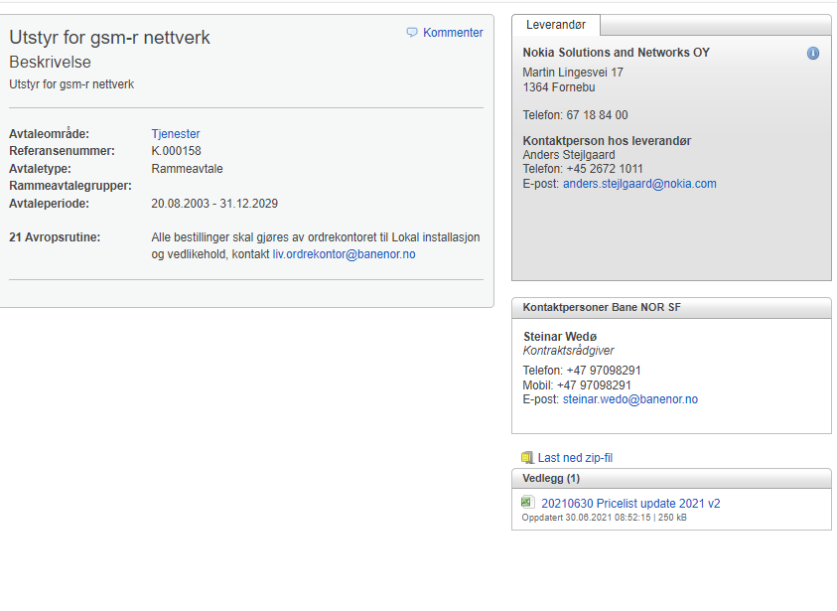
K.000158: Løpende kontrakt med Nokia Networks for leveranse av alt utstyr og tjenester knyttet til GSM-R nettet.

Ved behov for avrop, kontakt liv.ordrekontor@banenor.no

 | Tilbake til startsiden

K.010418
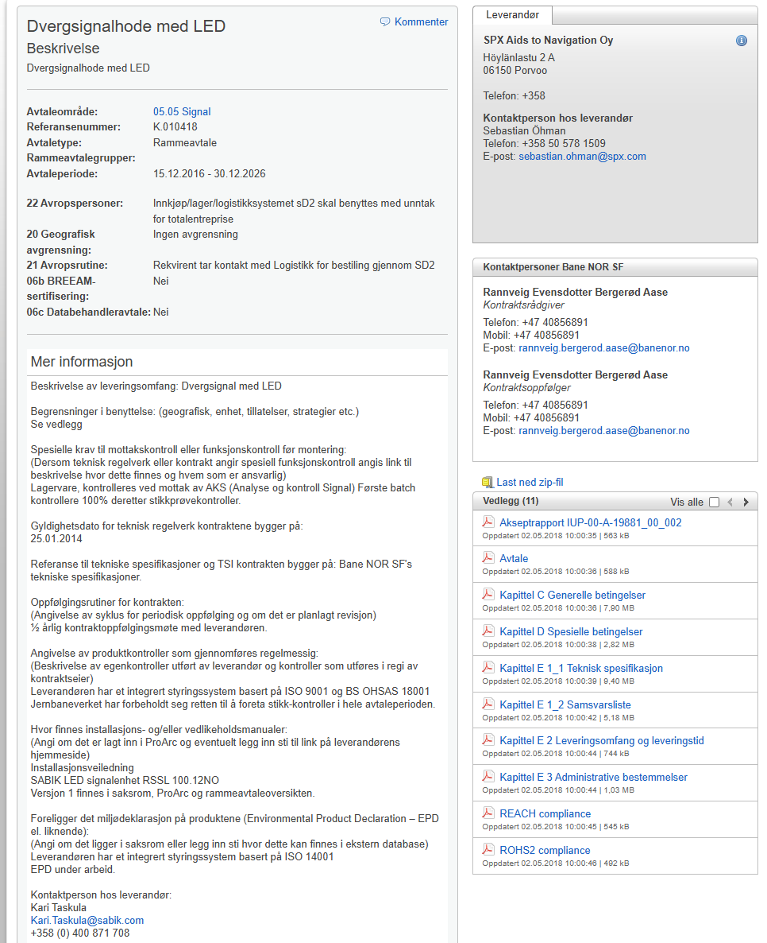

 |  |  |  |  | Tilbake til startsiden

Nomenklatur | F.nr | Benevning | Benevning 2 | Tegningsnummer | Avtale | Leverandør
1.05.99 | 708211530 | Sabik dvergsignal m/LED modell NSI-63 og NSB-94 med 12VAC nominell spenning. 50/95/105 Hz. |  |  | K.010418 | Sabik Oy
4.11.03 | 708217220 | Sabik dvergsignal m/LED modell NSI-63 og NSB-94 med 12VAC nominell spenning.50 Hz. |  |  | K.010418 | Sabik Oy

